画面遷移図
ドキュメント名 |  | 会員管理 基本設計 |  |  |  | セクション
プロジェクト名 |  | 会員管理機能 |  |  |  | 作成者 | 作成日 | 更新者 |  | 更新日

 | 説明
 | ・カスタマイズ要件以外の画面遷移は現行踏襲とする。

 | 画面遷移図（管理画面）

グローバル
メニュー
 |  |  |  |  | 新規登録はしない

会員検索一覧
(検索一覧)

会員検索一覧
(検索結果)

会員登録編集
 |  |  |  | 会員名もしくは
 |  |  |  | 編集をクリック

 |  |  |  |  |  |  | ※カスタマイズなし |  | ※カスタマイズなし
ポイント付与
ポイント付与
（キャンペーン、特別対応）

 |  |  |  |  |  |  |  |  | ※カスタマイズなし
ポイント付与
（余剰入金へのご返金、注文金額変更によるご返金）

オンライン本人確認

ポイント履歴確認
 |  |  |  |  |  |  | ※カスタマイズなし

メール配信履歴
 |  |  |  |  |  |  | ※カスタマイズなし
 |  |  |  | 吹き出しアイコンをクリック

手動メール通知
手動メール確認
 |  |  |  |  |  |  | ※カスタマイズなし |  | 新規
 |  |  |  | メール通知をクリック

配送先編集
 |  |  |  |  |  |  |  |  | ※カスタマイズなし

メール一括送信
 |  |  |  |  |  |  | ※カスタマイズなし
 |  |  |  | メール一括送信をクリック

CSVダウンロード
※ファイルダウンロード
 |  |  |  | CSVダウンロードをクリック

顧客分析タグ登録はPh2で対応するため、
Ph1では実装しない
 |  |  |  |  |  |  | 新規
会員顧客分析タグCSV
ダウンロード
※ファイルダウンロード
 |  |  |  | 会員顧客分析タグCSVダウンロードをクリック

CSV出力項目設定
※システム設定に遷移のため対象外
 |  |  |  | CSV出力項目設定をクリック

会員登録仮登録完了メール再送
 |  |  |  |  |  |  | ※カスタマイズなし
 |  |  |  | 仮会員メール再送をクリック

顧客グループ管理
 |  |  | ※カスタマイズなし

配送先情報CSV登録
 |  |  | ※カスタマイズなし

 |  |  | ※カスタマイズなし
ブラックリスト管理

顧客分析タグ登録はPh2で対応するため、
Ph1では実装しない
会員顧客分析タグマスター
 |  |  | 新規

 |  |  | 新規
会員顧客分析タグ情報
CSV登録

会員検索一覧(検索入力)
ドキュメント名 |  |  |  |  | 会員管理 基本設計 |  |  |  | セクション
プロジェクト名 |  |  |  |  | 会員管理機能 |  |  |  | 作成者 |  | 緑川 |  | 作成日 | 2025-05-13 | 更新者 | 酒見 | 更新日 | 2025-09-26

機能No |  |  | M08-01 |  | 機能名 |  | 会員検索一覧(検索入力) |  |  |  |  |  | 概要 | 顧客情報の検索、一覧表示できる

 | レイアウト図

(1)
(2)
(3)
(4)
(6)
(7)
(9)
(10)
(11)
(12)
(8)
(13)
(14)
(15)
(16)
(17)
(23)
(24)
(25)
(26)
(19)
(20)
(21)
(22)
(31)
(32)
(33)
(36)
(34)
(35)
(40)
(18)
(39)
(37)
(42)
(41)
(5)
(27)
(28)
(29)
(30)
顧客分析タグ登録はPh2で対応するため、
Ph1では実装しない
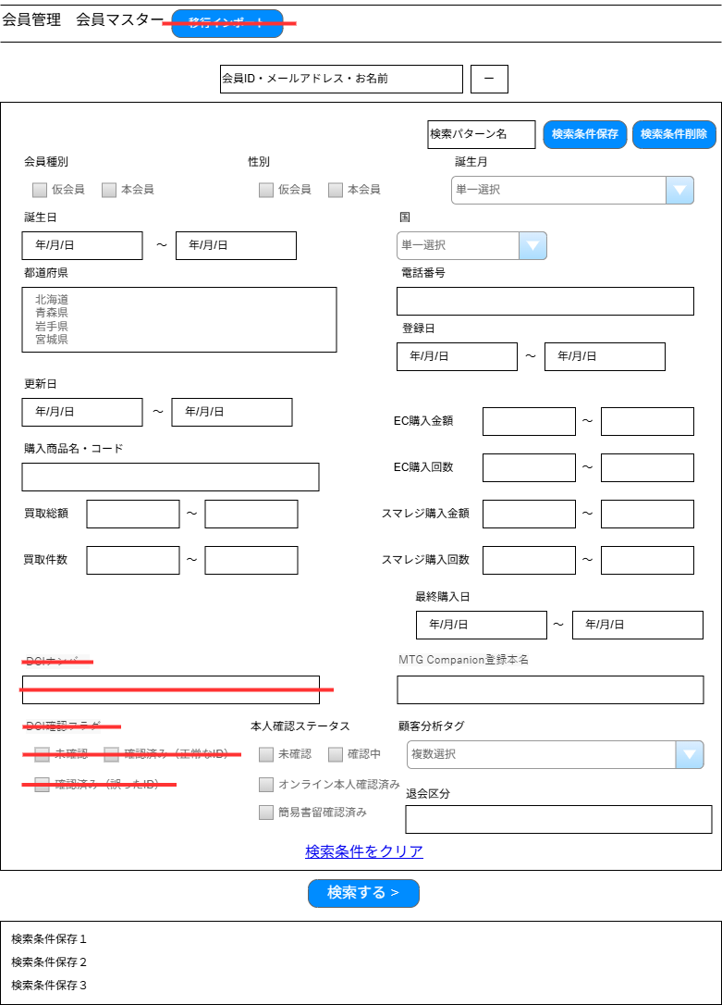

(38)

 | カスタマイズ説明
 | ・カスタマイズ要件
 |  | 誕生月を削除
 |  | 誕生日を生年月日に名称変更
 |  | DCIナンバー、DCI確認フラグを項目削除
 |  | 会員移行CSV,TSVアップロードボタン削除
 |  | 顧客分析タグで会員を絞り込んで表示することができる

 | ・カスタマイズ要件に記載の内容以外は現行踏襲とする。

 | 処理概要（★はカスタマイズ項目）
 | ★ | 画面上の項目を除去する
 |  | ・識別ID:8「誕生月」を除去する
 |  | ・識別ID:9「誕生日」を「生年月日」に名称変更
 |  | ・識別ID:29「DCIナンバー」を除去する
 |  | ・識別ID:31「DCI確認フラグ」を除去する
 |  | ・識別ID:37「移行インポート」を除去する

 | ★ | 画面上に項目を追加する
 |  | ・識別ID:33「顧客分析タグ」を追加する
 |  |  | ・ | 複数登録できるようにする
 |  |  | ※顧客分析タグ登録はPh2で対応するため、Ph1では実装しない

 |  | 検索処理
 | ・ | 検索条件をクリアボタン押下時、検索条件フォームの入力内容をすべて空欄にする
 | ・ | 検索ボタン押下時、フォーム内容の入力チェックをサーバ側で行う
 |  | ・ | 入力チェック後、検索結果を表示する
 | ・ | 識別ID:36「検索パターン」のリンク押下時、該当パターンに保存されている検索条件にて検索処理を実行する

 |  | 検索パターンの登録/更新/削除
 | ・ | 検索パターン保存ボタン押下時、検索パターン名の入力チェックを行う
 |  | ・ | 入力チェック後、検索パターンを保存し、検索処理を実行する
 |  | ・ | 検索パターンでの検索時に検索パターン保存ボタンが押下された場合、該当のレコードを現在の検索条件・検索パターン名で更新する
 |  | ・ | 登録された検索パターンは識別ID:36「検索パターン」に表示される
 | ・ | 検索パターン削除ボタン押下時、確認ダイアログを表示する
 |  | ・ | 表示メッセージは「削除してもよろしいですか？」
 |  | ・ | 「OK」押下時に該当の検索パターンを削除する

 | ★ | 退会区分を追加する
 |  | ・ | BANした会員に対して仮会員のステータスにすると同時に、退会区分にBANしたなどと記載を行うための項目
 |  | ・ | 部分一致検索とする

 | 識別ID |  |  | ラベル |  | 書式・制限 |  | 必須 |  | 最大文字数 または最大値 |  | 初期値 |  | 画面部品の説明
 | 1 |  |  | 会員ID・メールアドレス・お名前 |  | 全角・半角 |  | - |  | 255 |  | -
 | 2 |  |  | 検索条件の開閉ボタン |  | ボタン |  | - |  | - |  | - |  | (3)~(32)の検索条件を表示/非表示させる
 | 3 |  |  | 検索パターン名 |  | 全角・半角 |  | ◯ |  | 30865 |  | - |  | 検索パターン保存ボタン押下時に未入力の場合エラー
 | 4 |  |  | 検索パターン保存ボタン |  | ボタン |  | - |  | - |  | -
 | 5 |  |  | 検索パターン削除ボタン |  | ボタン |  | - |  | - |  | - |  | 検索パターンでの検索時のみ表示
 | 6 |  |  | 会員種別 |  | 複数選択(チェックボックス) |  | - |  | - |  | -
 | 7 |  |  | 性別 |  | 複数選択(チェックボックス) |  | - |  | - |  | -
 | 8 |  |  | 誕生月 |  | 単一選択(セレクトボックス) |  | - |  | - |  | - |  | ※カスタマイズ対応 項目を削除
 | 9 |  |  | 生年月日(From) |  | 日時(yyyy/mm/dd HH:MM) |  | - |  | - |  | - |  | カレンダー選択
 | 10 |  |  | 生年月日(To) |  | 日時(yyyy/mm/dd HH:MM) |  | - |  | - |  | - |  | カレンダー選択
 | 11 |  |  | 国 |  | 単一選択(セレクトボックス) |  | - |  | - |  | -
 | 12 |  |  | 都道府県 |  | 単一選択(セレクトボックス) |  | - |  | - |  | - |  | 通常のセレクトボックスではなく、スクロールで選択可能
 | 13 |  |  | 電話番号 |  | 半角 |  | - |  | - |  | - |  | 半角数字とハイフンのみ
 | 14 |  |  | 登録日(From) |  | 日時(yyyy/mm/dd HH:MM) |  | - |  | - |  | - |  | カレンダー選択
 | 15 |  |  | 登録日(To) |  | 日時(yyyy/mm/dd HH:MM) |  | - |  | - |  | - |  | カレンダー選択
 | 16 |  |  | 更新日(From) |  | 日時(yyyy/mm/dd HH:MM) |  | - |  | - |  | - |  | カレンダー選択
 | 17 |  |  | 更新日(To) |  | 日時(yyyy/mm/dd HH:MM) |  | - |  | - |  | - |  | カレンダー選択
 | 18 |  |  | 購入商品名・コード |  | 全角・半角 |  | - |  | 50 |  | -
 | 19 |  |  | 買取総額(From) |  | 数値 |  | - |  | - |  | -
 | 20 |  |  | 買取総額(To) |  | 数値 |  | - |  | - |  | -
 | 21 |  |  | 買取件数(From) |  | 数値 |  | - |  | - |  | -
 | 22 |  |  | 買取件数(To) |  | 数値 |  | - |  | - |  | -
 | 23 |  |  | EC購入金額(From) |  | 数値 |  | - |  | - |  | - |  | ※カスタマイズ対応、項目を変更する
 | 24 |  |  | EC購入金額(To) |  | 数値 |  | - |  | - |  | - |  | ※カスタマイズ対応、項目を変更する
 | 25 |  |  | EC購入回数(From) |  | 数値 |  | - |  | - |  | - |  | ※カスタマイズ対応、項目を変更する
 | 26 |  |  | EC購入回数(To) |  | 数値 |  | - |  | - |  | - |  | ※カスタマイズ対応、項目を変更する
 | 27 |  |  | スマレジ購入金額(From) |  | 数値 |  | - |  | - |  | - |  | ※カスタマイズ対応、項目を追加する
 | 28 |  |  | スマレジ購入金額(To) |  | 数値 |  | - |  | - |  | - |  | ※カスタマイズ対応、項目を追加する
 | 29 |  |  | スマレジ購入回数(From) |  | 数値 |  | - |  | - |  | - |  | ※カスタマイズ対応、項目を追加する
 | 30 |  |  | スマレジ購入回数(To) |  | 数値 |  | - |  | - |  | - |  | ※カスタマイズ対応、項目を追加する
 | 31 |  |  | 最終購入日(From) |  | 日時(yyyy/mm/dd HH:MM) |  | - |  | - |  | - |  | カレンダー選択
 | 32 |  |  | 最終購入日(To) |  | 日時(yyyy/mm/dd HH:MM) |  | - |  | - |  | - |  | カレンダー選択
 | 33 |  |  | DCIナンバー |  | 全角・半角 |  | - |  | - |  | - |  | ※カスタマイズ対応、項目を除去する
 | 34 |  |  | DCI確認フラグ |  | 複数選択(チェックボックス) |  | - |  | - |  | - |  | ※カスタマイズ対応、項目を除去する
 | 35 |  |  | 本人確認ステータス |  | 複数選択(チェックボックス) |  | - |  | - |  | -
 | 36 |  |  | MTG Companion登録本名 |  | 全角・半角 |  | - |  | 64 |  | -
 | 37 |  |  | 顧客分析タグ |  | 複数選択(チェックボックス) |  | - |  | - |  | - |  | ※カスタマイズ対応、項目を追加する ・検索はor条件とすること ・顧客分析タグへ登録予定である下記を表示 RFMセグメンテーション（アクティブ上位、中位、下位、コレクター、休眠予備軍、新規） ※顧客分析タグ登録はPh2で対応するため、Ph1では実装しない
 | 38 |  |  | 退会区分 |  | 全角・半角 |  | - |  | 256 |  | - |  | ※カスタマイズ対応、項目を追加する 部分一致検索とする
 | 39 |  |  | 検索条件をクリア |  | ボタン |  | - |  | - |  | - |  | 入力された各項目の値を空白にする
 | 40 |  |  | 検索する |  | ボタン |  | - |  | - |  | - |  | 入力項目一覧で設定された値をもとに検索を実行する
 | 41 |  |  | 検索パターン |  | ボタン |  | - |  | - |  | - |  | 検索パターン保存した検索パターン分表示される
 | 42 |  |  | 移行インポート |  | ボタン |  | - |  | - |  | - |  | ※カスタマイズ対応、項目を除去する

会員検索一覧(検索結果)
ドキュメント名 |  |  |  |  | 会員管理 基本設計 |  |  |  | セクション
プロジェクト名 |  |  |  |  | 会員管理機能 |  |  |  | 作成者 |  | 緑川 |  | 作成日 | 2025-05-13 | 更新者 | 酒見 | 更新日 | 2025-09-26

機能No |  |  | M08-01 |  | 機能名 |  | 会員検索一覧(検索結果) |  |  |  |  |  | 概要 | 顧客情報の検索、一覧表示できる

 | レイアウト図

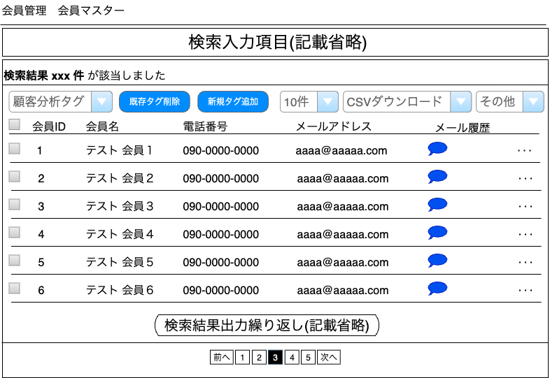

(1)
(5)
(2)
(3)
(4)
(6)
(7)
顧客分析タグ登録はPh2で対応するため、Ph1では実装しない

(8)
(9)
(10)
(11)
(12)
(13)
(14)

(15)

 | カスタマイズ説明
 | ・カスタマイズ要件
 |  | 絞り込みをした会員に対して、一括で顧客分析タグを付与、削除ができるようにCSVインポート、CSVエクスポートができる

 | ・カスタマイズ要件に記載の内容以外は現行踏襲とする。

 | 処理概要（★はカスタマイズ項目）
 | ★ | 新規CSV出力について
 |  | ・ | 新規CSVについては名称を「会員顧客分析タグダウンロード」とする
 |  | ・ | 出力項目は「顧客情報CSV出力項目設定」シートの顧客分析タグ登録CSV出力項目設定に記載

 |  | 現行のCSV出力について
 |  | ・CSVダウンロードボタン押下時、識別ID:5 CSV出力がチェックされている会員のデータをCSV出力する
 |  | ・ | 出力項目は「顧客情報CSV出力項目設定」シートの顧客CSV出力項目設定に記載
 |  | ・ | 識別ID:5「CSV出力」のヘッダー部分のチェックボックス押下時、検索結果エリアに表示されている会員すべてのチェックボックスを選択または解除する
 |  | ・ | 識別ID:5「CSV出力」について、ページングを跨いだ選択は不可とする

 |  | サブメニューについて
 |  | ・ | 編集リンク押下時、対象の会員編集画面へ遷移する
 |  | ・ | 削除リンク押下時、確認ダイアログを表示する
 |  |  | ・ | 表示メッセージは「この会員情報を削除してもよろしいですか？」
 |  |  | ・ | 「OK」押下時に該当会員の削除フラグを有効化する
 |  | ・ | メール通知リンク押下時、手動メール通知画面へ遷移する
 |  | ・ | 仮会員メール再送の処理については「会員登録仮登録完了メール再送」シートに記載

 | ・ | 顧客分析タグ削除処理
 |  | ・ | CSV出力にチェックを入れない状態でボタンをリンクを押下するとエラーとなる
 |  | ・ | CSV出力にチェックを入れた会員に対して選択しているお顧客分析タグを削除する
 |  | ・ | 選択されている顧客分析タグを登録していない会員に対しては何もしない

 | ・ | 顧客分析タグ削除処理
 |  | ・ | CSV出力にチェックを入れない状態でボタンをリンクを押下するとエラーとなる
 |  | ・ | CSV出力にチェックを入れた会員に対して選択しているお顧客分析タグを削除する
 |  | ・ | すでに登録されている場合は何もしない

 | ・ | 下記機能はPh2で対応するためPh1ではスコープ外とする
 |  | ・ | 会員顧客分析タグダウンロード
 |  | ・ | 顧客分析タグ
 |  | ・ | 既存タグ削除ボタン
 |  | ・ | 新規タグ追加ボタン

 | 識別ID |  |  | ラベル |  | 書式・制限 |  | 必須 |  | 最大文字数 または最大値 |  | 初期値 |  | 画面部品の説明
 | 1 |  |  | 該当件数 |  | ラベル |  | - |  | - |  | - |  | 会員一覧(入力)で設定された条件に合致する会員の件数
 | 2 |  |  | 顧客分析タグ |  | 単一選択（プルダウン） |  | - |  | - |  | - |  | ※カスタマイズ対応、項目を追加する 選択肢：顧客分析マスターに登録されているデータを表示 ※顧客分析タグ登録はPh2で対応するため、Ph1では実装しない
 | 3 |  |  | 既存タグ削除ボタン |  | ボタン |  | - |  | - |  | - |  | ※カスタマイズ対応、ボタンを追加する CSV出力にチェックを入れない状態でボタンをリンクを押下するとエラーとなる ※顧客分析タグ登録はPh2で対応するため、Ph1では実装しない
 | 4 |  |  | 新規タグ追加ボタン |  | ボタン |  | - |  | - |  | - |  | ※カスタマイズ対応、ボタンを追加する CSV出力にチェックを入れない状態でボタンをリンクを押下するとエラーとなる ※顧客分析タグ登録はPh2で対応するため、Ph1では実装しない
 | 5 |  |  | 件数 |  | リンク |  | - |  | - |  | - |  | 選択肢: 10件 50件 100件 300件 500件 1000件 2000件 10000件 12000件
 | 6 |  |  | CSVダウンロード |  | リンク |  | - |  | - |  | - |  | ※カスタマイズ対応、項目を追加する 選択肢:CSVダウンロード、会員顧客分析タグダウンロード、出力項目設定 CSV出力にチェックを入れない状態でボタンをリンクを押下するとエラーとなる ※顧客分析タグ登録はPh2で対応するため、Ph1では実装しない
 | 7 |  |  | その他 |  | リンク |  | - |  | - |  | - |  | 選択肢:メール一括送信 CSV出力にチェックを入れない状態でボタンをリンクを押下するとエラーとなる
 | 8 |  |  | CSV出力 |  | 複数選択(チェックボックス) |  | - |  | - |  | - |  | チェックを付けた会員情報がCSVダウンロード、メール送信一括対象となる
 | 9 |  |  | 会員ID |  | ラベル |  | - |  | - |  | - |  | 対象の会員の会員IDを表示
 |  |  |  | 会員名 |  | リンク |  | - |  | - |  | - |  | 会員名をクリックすると対象の会員編集画面へ遷移できる
 | 8 |  |  | 電話番号 |  | ラベル |  | - |  | - |  | - |  | 対象の会員の電話番号を-で結合し表示
 | 9 |  |  | メールアドレス |  | ラベル |  | - |  | - |  | - |  | 対象の会員のメールアドレスを表示
 | 10 |  |  | メール履歴 |  | リンク |  | - |  | - |  | - |  | アイコンをクリックすると対象の会員のメール配信履歴画面へ遷移できる
 | 11 |  |  | サブメニュー |  | リンク |  | - |  | - |  | - |  | 選択肢:編集、削除、メール通知、仮会員メール再送 仮会員メール再送は会員ステータスが「仮会員」の会員のみ表示
 | 12 |  |  | ページング |  | リンク |  | - |  | - |  | - |  | 検索実行する（会員検索一覧(検索入力)の内容を表示する）

メール一括送信
ドキュメント名 |  |  |  |  | 会員管理 基本設計 |  |  |  | セクション
プロジェクト名 |  |  |  |  | 会員管理機能 |  |  |  | 作成者 |  | 酒見 |  | 作成日 | 2025-09-26 | 更新者 | 更新日

機能No |  |  | M08-02 |  | 機能名 |  | メール一括送信 |  |  |  |  |  | 概要 | 一覧から選択した顧客に対してメールを一括で送信することができる

 | レイアウト図

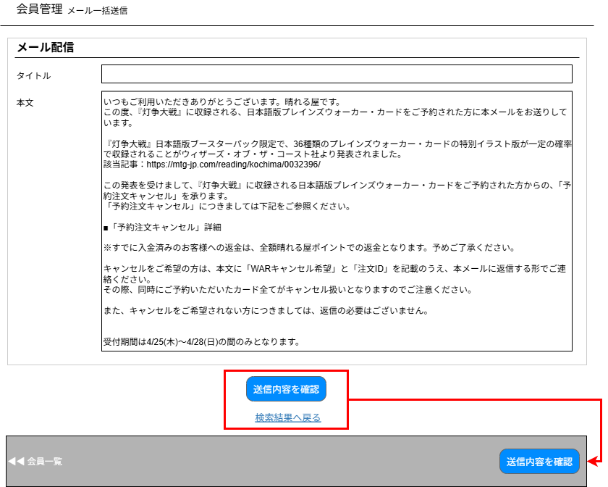

(1)

(2)

(3)
(4)

 | カスタマイズ説明
 | ・カスタマイズ要件
 |  | なし
 | ・カスタマイズ要件に記載の内容以外は現行踏襲とする。

 | 処理概要（★はカスタマイズ項目）

 | ・ | 送信内容を確認ボタン押下時、フォーム内容の入力チェックをサーバ側で行う
 | ・ | 送信内容を確認ボタン押下時、メール一括送信確認画面に遷移する
 | ・ | 検索結果へ戻るリンク押下時、検索結果を保持した状態で検索結果画面に戻る
 | ・ | 対象会員IDリストを保持する(画面上では非表示)

 | 識別ID |  |  | ラベル |  | 書式・制限 |  | 必須 |  | 最大文字数 または最大値 |  | 初期値 |  | 画面部品の説明
 | 1 |  |  | タイトル |  | 全角・半角 |  | ○ |  | - |  | -
 | 2 |  |  | 本文 |  | 全角・半角 |  | ○ |  | - |  | -
 | 3 |  |  | 会員一覧 |  | リンク |  | - |  | - |  | - |  | 会員検索一覧画面に遷移
 | 4 |  |  | 送信内容を確認 |  | ボタン |  | - |  | - |  | - |  | メール一括送信確認画面に遷移
 | 5 |  |  | 会員ID |  | 半角 |  | - |  | - |  | - |  | カンマ区切りの数値 画面上は非表示

メール一括送信確認
ドキュメント名 |  |  |  |  | 会員管理 基本設計 |  |  |  | セクション
プロジェクト名 |  |  |  |  | 会員管理機能 |  |  |  | 作成者 |  | 酒見 |  | 作成日 | 2025-09-25 | 更新者 | 更新日

機能No |  |  | M08-02 |  | 機能名 |  | メール一括送信確認 |  |  |  |  |  | 概要 | 一覧から選択した顧客に対してメールを一括で送信することができる

 | レイアウト図

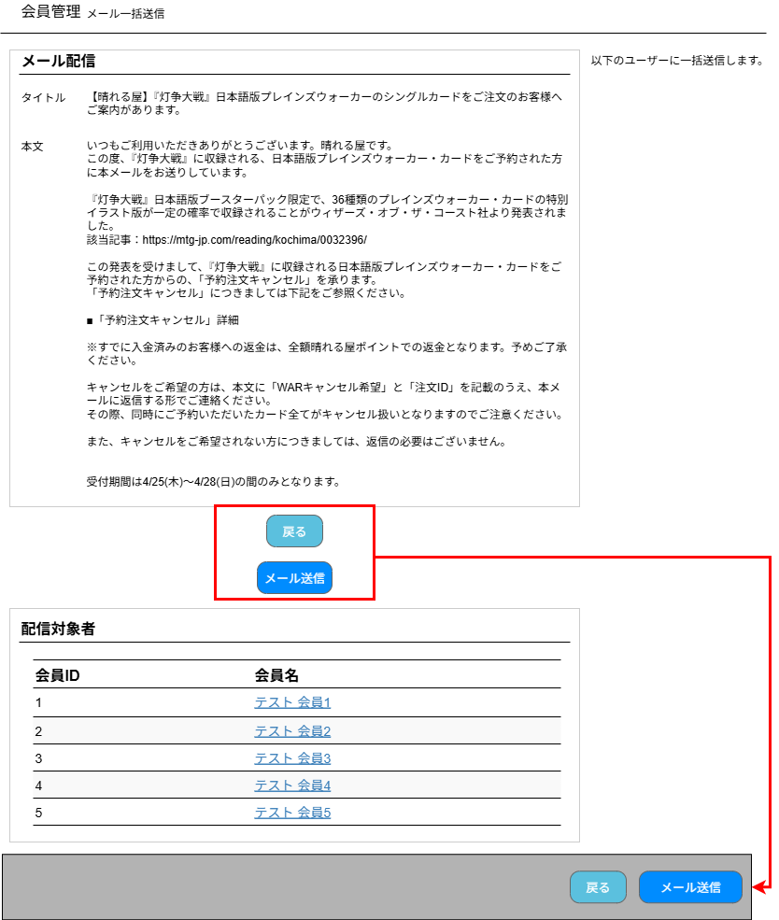

(1)

(2)

(3)
(4)

(5)
(6)

 | カスタマイズ説明
 | ・カスタマイズ要件
 |  | なし
 | ・カスタマイズ要件に記載の内容以外は現行踏襲とする。

 | 処理概要（★はカスタマイズ項目）

 | ・ | メール送信ボタン押下時、フォーム内容の入力チェックをサーバ側で行う
 | ・ | メール送信ボタン押下時、メール送信実行し、メール一括送信完了画面に遷移する
 | ・ | 検索結果へ戻るリンク押下時、検索結果を保持した状態で検索結果画面に戻る
 | ・ | 配信対象者を会員IDの昇順で表示する

 | 識別ID |  |  | ラベル |  | 書式・制限 |  | 必須 |  | 最大文字数 または最大値 |  | 初期値 |  | 画面部品の説明
 | 1 |  |  | タイトル |  | ラベル |  | - |  | - |  | - |  | メール一括送信入力画面で入力したタイトルを表示
 | 2 |  |  | 本文 |  | ラベル |  | - |  | - |  | - |  | メール一括送信入力画面で入力した本文を表示
 | 3 |  |  | 会員ID |  | ラベル |  | - |  | - |  | - |  | 対象の会員の会員IDを表示
 | 4 |  |  | 会員名 |  | リンク |  | - |  | - |  | - |  | 会員名のリンク押下時、対象の会員編集画面へ遷移できる
 | 5 |  |  | 戻る |  | ボタン |  | - |  | - |  | - |  | メール一括送信入力画面に遷移
 | 6 |  |  | メール送信 |  | ボタン |  | - |  | - |  | - |  | ボタン押下でメール送信を実行する 送信完了後、メール一括送信完了画面に遷移する

メール一括送信完了
ドキュメント名 |  |  |  |  | 会員管理 基本設計 |  |  |  | セクション
プロジェクト名 |  |  |  |  | 会員管理機能 |  |  |  | 作成者 |  | 酒見 |  | 作成日 | 2025-09-25 | 更新者 | 更新日

機能No |  |  | M08-02 |  | 機能名 |  | メール一括送信完了 |  |  |  |  |  | 概要 | 一覧から選択した顧客に対してメールを一括で送信することができる

 | レイアウト図

(1)

 | カスタマイズ説明
 | ・カスタマイズ要件
 |  | なし
 | ・カスタマイズ要件に記載の内容以外は現行踏襲とする。

 | 処理概要（★はカスタマイズ項目）

 | ・ | 検索結果へ戻るリンク押下時、検索結果を保持した状態で検索結果画面に戻る

 | 識別ID |  |  | ラベル |  | 書式・制限 |  | 必須 |  | 最大文字数 または最大値 |  | 初期値 |  | 画面部品の説明
 | 1 |  |  | 会員一覧 |  | リンク |  | - |  | - |  | - |  | 会員検索一覧画面に遷移

顧客情報CSV出力項目設定
ドキュメント名 |  |  | 会員管理 基本設計 |  | セクション
プロジェクト名 |  |  | 会員管理機能 |  | 作成者 | 作成日 | 更新者 | 酒見 | 更新日 | 2025-09-26

 | 顧客CSV出力項目設定
 | 識別ID | 項目名 |  | 備考
 | 1 | 会員ID |  | デフォルト出力項目
 | 2 | お名前(姓) |  | デフォルト出力項目
 | 3 | お名前(名) |  | デフォルト出力項目
 | 4 | お名前(セイ) |  | デフォルト出力項目
 | 5 | お名前(メイ) |  | デフォルト出力項目
 | 6 | 登録日 |  | デフォルト出力項目
 | 7 | スマレジID |  | デフォルト出力項目
 | 8 | メールアドレス |  | デフォルト出力項目
 | 9 | 保有ポイント |  | デフォルト出力項目
 | 10 | 最終購入日 |  | デフォルト出力項目
 | 11 | 初回購入日 |  | デフォルト出力項目
 | 12 | 職業(ID) |  | デフォルト出力項目
 | 13 | 都道府県(名称) |  | デフォルト出力項目
 | 14 | 郵便番号1 |  | デフォルト出力項目
 | 15 | 郵便番号2 |  | デフォルト出力項目
 | 16 | 性別(名称) |  | デフォルト出力項目
 | 17 | 購入金額 |  | デフォルト出力項目
 | 18 | 購入回数 |  | デフォルト出力項目
 | 19 | 誕生日 |  | デフォルト出力項目
 | 20 | 会員ステータス(名称) |  | デフォルト出力項目
 | 21 | 更新日
 | 22 | 会社名
 | 23 | FAX1
 | 24 | FAX2
 | 25 | FAX3
 | 26 | 職業(名称)
 | 27 | ショップ用メモ欄
 | 28 | 住所1
 | 29 | 住所2
 | 30 | 住所3 |  | ※カスタマイズ対応、項目を追加する
 | 31 | TEL1
 | 32 | TEL2
 | 33 | TEL3
 | 34 | 本人確認ステータス(ID)
 | 35 | 本人確認ステータス(名称)
 | 36 | 都道府県(ID)
 | 37 | 性別(ID)
 | 38 | 会員ステータス(ID)
 | 39 | 退会区分 |  | ※カスタマイズ対応、項目を追加する

顧客分析タグ登録はPh2で対応するため、
Ph1では実装しない
 | 顧客分析タグ登録CSV出力項目設定
 | 識別ID | 項目名 |  | 備考
 | 1 | 更新日
 | 2 | 会社名
 | 3 | FAX1
 | 4 | FAX2
 | 5 | FAX3
 | 6 | 職業(名称)
 | 7 | ショップ用メモ欄
 | 8 | 住所1
 | 9 | 住所2
 | 10 | 住所3 |  | ※カスタマイズ対応、項目を追加する
 | 11 | TEL1
 | 12 | TEL2
 | 13 | TEL3
 | 14 | 本人確認ステータス(ID)
 | 15 | 本人確認ステータス(名称)
 | 16 | 都道府県(ID)
 | 17 | 性別(ID)
 | 18 | 会員ステータス(ID)
 | 19 | お名前(セイ)
 | 20 | お名前(メイ)

会員登録編集
ドキュメント名 |  |  |  |  | 会員管理 基本設計 |  |  |  | セクション
プロジェクト名 |  |  |  |  | 会員管理機能 |  |  |  | 作成者 |  | 緑川 |  | 作成日 | 2025-05-13 | 更新者 | 盛田 | 更新日 | 2026-01-14

機能No |  |  | M08-04 |  | 機能名 |  | 会員登録編集 |  |  |  |  |  | 概要 | 顧客情報の登録・編集が行える

 | レイアウト図

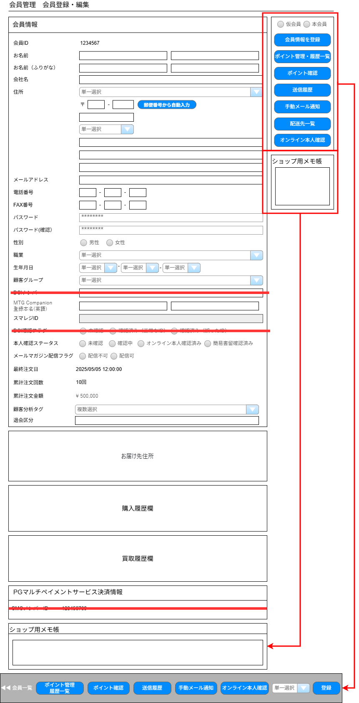

(1)

(2)
(3)
(4)
(5)

(6)
(7)

(8)
(9)
(10)
(11)

(12)
(13)

(14)
(15)

(16)
(17)
(18)
(19)

(20)
(21)
(22)
(23)

(24)
(25)

(26)
(27)
(28)
(29)

(30)
(31)

(32)
(33)
(34)

(35)
(36)

(37)
(38)

(39)
(40)

(41)
(42)

(43)

(44)

(45)

(46)

(47)

(48)
(49)
(50)
(51)
(52)
(53)
(54)
(55)

 | カスタマイズ説明
 | ・ | カスタマイズ要件
 |  | ・ | 新規登録機能は廃止
 |  | ・ | 海外住所用に3カラム目を追加
 |  | ・ | 顧客分析タグを設定できる項目を追加
 |  | ・ | DCIナンバー、DCI確認フラグを項目削除
 |  | ・ | 受注管理と同様の以下の項目を表示する
 |  |  | ・最終注文日
 |  |  | ・累計注文回数
 |  |  | ・累計注文金額

 | ・ | データ移行
 |  | ・現行の会員に紐づいているメールのオプトイン・オプトアウトフラグは、リプレイス後もデータベースに保持する
 |  | ・リニューアル時は、オプトアウト(配信しない)でデータ移行する
 |  | ・フロントで会員がオプトイン・オプトアウトできるようにする要件はPh2とする

 | ・ | カスタマイズ要件に記載の内容以外は現行踏襲とする。

 | 処理概要（★はカスタマイズ項目）
 | ★画面上に項目を追加する
 |  | ・ | 識別ID:13「海外住所用3」を追加する
 |  | ・ | 識別ID:38「最終注文日」を追加する
 |  | ・ | 識別ID:39「累計注文回数」を追加する
 |  | ・ | 識別ID:40「累計注文金額」を追加する

 |  | ※ | 下記項目はPh2で対応するため、Ph1では実装しない
 |  | ・ | 識別ID:41「顧客分析タグ」を追加する

 | ★画面上の項目を除去する
 |  | ・ | 識別ID:31「DCIナンバー」を除去する
 |  | ・ | 識別ID:35「DCI確認フラグ」を除去する

 | ・画面上の項目を追加にともない動的処理を追加
 |  | ・ | 識別ID:45「会員情報を登録ボタン」を押下時に本人確認用情報に変更があるかチェックをしている箇所へ識別ID:13を追加する

 | ・ | 郵便番号から自動入力ボタンを押下
 |  | ・ | 入力された郵便番号の情報を元に識別ID:12(都道府県),識別ID:13(住所1)に住所情報を設定する

 |  | 新規登録処理
 | ・ | 会員情報を登録ボタン押下時、フォーム内容の入力チェックをサーバ側で行う
 |  | ・入力チェック後、会員の新規登録を行う

 |  | 更新処理
 | ・ | 識別ID:23「パスワード」識別ID:24「パスワード（確認）」は設定ファイルに定義されたデフォルトパスワード（**********）を初期値とする
 |  | ・ | パスワードは暗号化されてDBに保存されているため、暗号化されたパスワード値はサーバー側で保持する
 | ・ | 会員情報を登録ボタン押下時、フォーム内容の入力チェックをサーバ側で行う
 |  | ・ | 識別ID:23「パスワード」識別ID:24「パスワード（確認）」がデフォルトパスワードの場合、サーバ側で保持している暗号化されたパスワードの値を
 |  |  | 設定する（変更なしと判断する）
 |  |  | そうでない場合は入力値を所定の方式で暗号化し、設定する
 |  | ・ | 識別ID:37「本人確認ステータス」が未確認以外から未確認に変更、かつ身分証有効期限が入力済みの場合に身分証有効期限を空欄で更新する

 | ★ | GMO決済を使用しないので、識別ID:GMOメンバーID項目は削除する
 |  | ・ | ソニーペイメント決済を利用予定だが、どのような定義になるか不明のため本書では定義しない。

 | ・ | 累計注文回数・累計注文金額のデータについて
 |  | ・ | 会員情報テーブルに保持しているデータを参照
 |  | ・ | 注文完了時、もしくは受注情報更新したタイミングで累計注文回数や累計注文金額の内容を会員情報にデータを保存、保持する。

 | ★ | 退会区分を追加する
 |  | ・ | BANした会員に対して仮会員のステータスにすると同時に、退会区分にBANしたなどと記載を行うための項目

 | 識別ID |  |  | ラベル |  | 書式・制限 |  | 必須 |  | 最大文字数 または最大値 |  | 初期値 |  | 画面部品の説明
 | 1 |  |  | 会員ID |  | ラベル |  | - |  | - |  | -
 | 2 |  |  | お名前姓 |  | 全角・半角 |  | ◯ |  | 16 |  | -
 | 3 |  |  | お名前名 |  | 全角・半角 |  | - |  | 16 |  | -
 | 4 |  |  | お名前姓（カナ） |  | 全角・半角 |  | - |  | 25 |  | -
 | 5 |  |  | お名前名（カナ） |  | 全角・半角 |  | - |  | 25 |  | -
 | 6 |  |  | 会社名 |  | 全角・半角 |  | - |  | 50 |  | -
 | 7 |  |  | 国 |  | 単一選択(セレクトボックス) |  | - |  | - |  | - |  | マスターデータ>国のデータを参照する
 | 8 |  |  | 郵便番号1 |  | 数字 |  | - |  | 3 |  | -
 | 9 |  |  | 郵便番号2 |  | 数字 |  | - |  | 4 |  | -
 | 10 |  |  | 郵便番号から自動入力ボタン |  | ボタン |  | - |  | - |  | -
 | 11 |  |  | 海外用郵便番号 |  | 数字 |  | - |  | 100 |  | -
 | 12 |  |  | 都道府県 |  | 単一選択(セレクトボックス) |  | ◯ |  | - |  | 未選択(選択してください) |  | マスターデータ>都道府県のデータを参照する
 | 13 |  |  | 住所1 |  | 全角・半角 |  | ◯ |  | 200 |  | -
 | 14 |  |  | 住所2 |  | 全角・半角 |  | ◯ |  | 200 |  | -
 | 15 |  |  | 住所3 |  | 全角・半角 |  | - |  | 200 |  | - |  | ※カスタマイズ対応、項目を追加する
 | 16 |  |  | メールアドレス |  | 半角 |  | ◯ |  | 255 |  | -
 | 17 |  |  | 電話番号1 |  | 数字 |  | ◯ |  | 5 |  | -
 | 18 |  |  | 電話番号2 |  | 数字 |  | ◯ |  | 5 |  | -
 | 19 |  |  | 電話番号3 |  | 数字 |  | ◯ |  | 5 |  | -
 | 20 |  |  | FAX番号1 |  | 数字 |  | - |  | 5 |  | -
 | 21 |  |  | FAX番号2 |  | 数字 |  | - |  | 5 |  | -
 | 22 |  |  | FAX番号3 |  | 数字 |  | - |  | 5 |  | -
 | 23 |  |  | パスワード |  | 半角 |  | ◯ |  | 32 |  | **********（編集時のみ） |  | パスワード（確認）との一致チェック
 | 24 |  |  | パスワード（確認） |  | 半角 |  | ◯ |  | 32 |  | **********（編集時のみ） |  | パスワードとの一致チェック
 | 25 |  |  | 性別 |  | 単一選択(ラジオボタン) |  | - |  | - |  | - |  | マスターデータ>性別のデータを参照する
 | 26 |  |  | 職業 |  | 単一選択(セレクトボックス) |  | - |  | - |  | - |  | マスターデータ>職業のデータを参照する
 | 27 |  |  | 生年月日（年） |  | 単一選択(セレクトボックス) |  | - |  | - |  | -
 | 28 |  |  | 生年月日（月） |  | 単一選択(セレクトボックス) |  | - |  | - |  | -
 | 29 |  |  | 生年月日（日） |  | 単一選択(セレクトボックス) |  | - |  | - |  | -
 | 30 |  |  | 顧客グループ |  | 単一選択(セレクトボックス) |  | - |  | - |  | - |  | データベース>顧客グループのデータを参照する
 | 31 |  |  | DCIナンバー |  | 全角・半角 |  | - |  |  |  | - |  | ※カスタマイズ対応、項目を削除する
 | 32 |  |  | MTG Companion 登録本名(英語)（姓） |  | 全角・半角 |  | - |  | 128 |  | -
 | 33 |  |  | MTG Companion 登録本名(英語)（名） |  | 全角・半角 |  | - |  | 128 |  | -
 | 34 |  |  | スマレジID |  | 数字 |  | - |  | - |  | - |  | スマレジIDを表示、変更不可
 | 35 |  |  | DCI確認フラグ |  | 単一選択(ラジオボタン) |  | - |  | - |  | - |  | ※カスタマイズ対応、項目を削除する
 | 36 |  |  | 本人確認ステータス |  | 単一選択(ラジオボタン) |  | - |  | - |  | - |  | 選択肢：未確認、確認中、オンライン本人確認済み、簡易書留確認済み
 | 37 |  |  | メールマガジン配信フラグ |  | 単一選択(ラジオボタン) |  | - |  | - |  | - |  | 選択肢：配信不可、配信可 リニューアル時は、オプトアウト(配信しない)でデータ移行する
 | 38 |  |  | 最終注文日 |  | ラベル |  | - |  | - |  | - |  | ※カスタマイズ対応、項目を追加する
 | 39 |  |  | 累計注文回数 |  | ラベル |  | - |  | - |  | - |  | ※カスタマイズ対応、項目を追加する 今まで注文した累計回数を表示する 会員情報データに保持されている累計注文回数を参照
 | 40 |  |  | 累計注文金額 |  | ラベル |  | - |  | - |  | - |  | ※カスタマイズ対応、項目を追加する 今まで注文した累計注文金額を表示する 会員情報データに保持されている累計注文金額を参照
 | 41 |  |  | 顧客分析タグ |  | 単一選択(セレクトボックス) |  | - |  | - |  | - |  | ※カスタマイズ対応、項目を追加する 顧客分析タグは複数登録できるようにする ※顧客分析タグ登録はPh2で対応するため、Ph1では実装しない
 | 42 |  |  | 退会区分 |  | 全角・半角 |  | - |  | 256 |  | - |  | ※カスタマイズ対応、項目を追加する
 | 42 |  |  | お届け先住所 |  | - |  | - |  | - |  | - |  | お届け先住所に記載
 | 43 |  |  | 購入履歴欄 |  | - |  | - |  | - |  | - |  | 購入履歴欄に記載
 | 44 |  |  | 買取履歴欄 |  | - |  | - |  | - |  | - |  | 買取履歴欄に記載
 | 45 |  |  | GMOメンバーID |  | ラベル |  | - |  | - |  | - |  | ※エンハンス対応、項目を削除する
 | 46 |  |  | ショップ用メモ |  | ボタン |  | - |  | - |  | -
 | 47 |  |  | 会員一覧ボタン |  | ボタン |  | - |  | - |  | -
 | 48 |  |  | ポイント管理・履歴一覧ボタン |  | ボタン |  | - |  | - |  | - |  | ポイント管理・履歴一覧画面に遷移
 | 49 |  |  | ポイント確認ボタン |  | ボタン |  | - |  | - |  | - |  | ポイント確認画面に遷移
 | 50 |  |  | 送信履歴ボタン |  | ボタン |  | - |  | - |  | - |  | 送信履歴画面に遷移
 | 51 |  |  | 手動メール通知ボタン |  | ボタン |  | - |  | - |  | - |  | 手動メール通知画面に遷移
 | 52 |  |  | オンライン本人確認ボタン |  | ボタン |  | - |  | - |  | - |  | オンライン本人確認ポップアップ画面を表示
 | 53 |  |  | 会員ステータス |  | 単一選択(ラジオボタン) |  | - |  | - |  | - |  | 選択肢：仮会員、本会員
 | 54 |  |  | 会員情報を登録ボタン |  | ボタン |  | - |  | - |  | - |  | 会員情報を登録する

 | レイアウト図

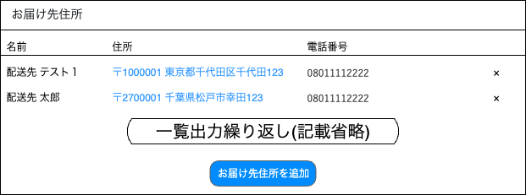

(42-1)
(42-2)
(42-3)
(42-4)

(42-5)

 | カスタマイズ説明
 | ・ | カスタマイズ要件
 |  | ・ | なし
 | ・ | カスタマイズ要件に記載の内容以外は現行踏襲とする

 | 処理概要（★はカスタマイズ項目）
 | ・ | 対象会員のお届け先住所を表示する

 | ・ | 削除ボタン押下時
 |  | ・ | モーダルを表示後に削除ボタンを押下すると対照のお届け先を削除する
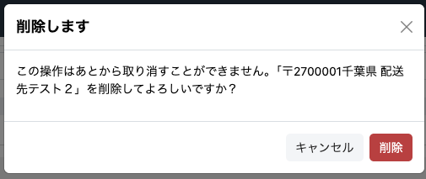

 | ・ | お届け先住所を追加ボタン押下時
 |  | ・ | お届け先登録画面に遷移する

 | 識別ID |  |  | ラベル |  | 書式・制限 |  | 必須 |  | 最大文字数 または最大値 |  | 初期値 |  | 画面部品の説明
 | 42-1 |  |  | 名前 |  | ラベル |  | - |  | - |  | - |  | -
 | 42-2 |  |  | 住所 |  | リンク |  | - |  | - |  | - |  | リンク押下時、お届け先登録画面に遷移する
 | 42-3 |  |  | 電話番号 |  | ラベル |  | - |  | - |  | - |  | -
 | 42-5 |  |  | 削除ボタン |  | ボタン |  | - |  | - |  | - |  | ボタン押下時、モーダルを表示する
 | 42-6 |  |  | お届け先住所を追加ボタン |  | ボタン |  | - |  | - |  | - |  | ボタン押下時、お届け先登録画面に遷移する

 | レイアウト図


(43-1)
(43-2)
(43-3)
(43-4)
(43-5)

 | カスタマイズ説明
 | ・ | カスタマイズ要件
 |  | ・ | なし
 | ・ | カスタマイズ要件に記載の内容以外は現行踏襲とする

 | 処理概要（★はカスタマイズ項目）
 | ・ | 対象会員の購入履歴を取得する

 | 識別ID |  |  | ラベル |  | 書式・制限 |  | 必須 |  | 最大文字数 または最大値 |  | 初期値 |  | 画面部品の説明
 | 43-1 |  |  | 注文日時 |  | ラベル |  | - |  | - |  | - |  | -
 | 43-2 |  |  | 受注番号 |  | リンク |  | - |  | - |  | - |  | リンク押下時、受注管理編集画面に遷移する
 | 43-3 |  |  | 購入金額 |  | ラベル |  | - |  | - |  | - |  | -
 | 43-4 |  |  | 発送日 |  | ラベル |  | - |  | - |  | - |  | -
 | 43-5 |  |  | 支払方法 |  | ラベル |  | - |  | - |  | - |  | -

 | レイアウト図

(44-1)
(44-2)
(44-3)
(44-4)
(44-5)

 | カスタマイズ説明
 | ・ | カスタマイズ要件
 |  | ・ | なし
 | ・ | カスタマイズ要件に記載の内容以外は現行踏襲とする

 | 処理概要（★はカスタマイズ項目）
 | ・ | 対象会員の買取履歴を取得する

 | 識別ID |  |  | ラベル |  | 書式・制限 |  | 必須 |  | 最大文字数 または最大値 |  | 初期値 |  | 画面部品の説明
 | 44-1 |  |  | 買取依頼日 |  | ラベル |  | - |  | - |  | - |  | -
 | 44-2 |  |  | 買取番号 |  | リンク |  | - |  | - |  | - |  | リンク押下時、買取詳細画面に遷移する
 | 44-3 |  |  | 申込時金額 |  | ラベル |  | - |  | - |  | - |  | -
 | 44-4 |  |  | 査定金額 |  | ラベル |  | - |  | - |  | - |  | -
 | 44-5 |  |  | 買取ステータス |  | ラベル |  | - |  | - |  | - |  | -

ポイント付与
ドキュメント名 |  |  |  |  | 会員管理 基本設計 |  |  |  | セクション
プロジェクト名 |  |  |  |  | 会員管理機能 |  |  |  | 作成者 |  | 緑川 |  | 作成日 | 2025-05-13 | 更新者 | 酒見 | 更新日 | 2025-09-26

機能No |  |  | M08-05 |  | 機能名 |  | ポイント付与 |  |  |  |  |  | 概要 | 顧客にポイント付与をすることができる

 | レイアウト図

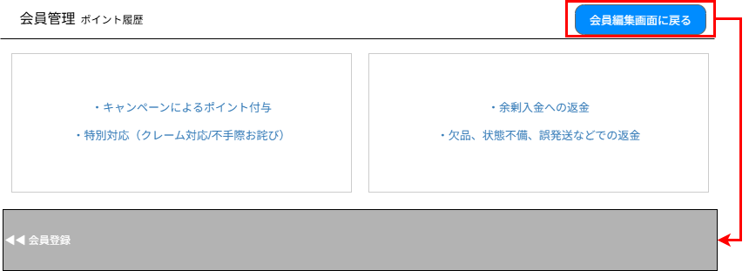

(1)
(2)

(3)

 | カスタマイズ説明
 | ・カスタマイズ要件
 |  | なし
 | ・カスタマイズ要件に記載の内容以外は現行踏襲とする。

 | 識別ID |  |  | ラベル |  | 書式・制限 |  | 必須 |  | 最大文字数 または最大値 |  | 初期値 |  | 画面部品の説明
 | 1 |  |  | キャンペーン、特別対応によるポイント付与 |  | リンク |  | - |  | - |  | - |  | ポイント付与（キャンペーン、特別対応）画面に遷移
 | 2 |  |  | 返金によるポイント付与 |  | リンク |  | - |  | - |  | - |  | ポイント付与（余剰入金へのご返金、注文金額変更によるご送金）画面に遷移
 | 3 |  |  | 会員編集画面に 戻るボタン |  | ボタン |  | - |  | - |  | - |  | 会員編集画面に遷移

ポイント付与（キャンペーン、特別対応）
ドキュメント名 |  |  |  |  | 会員管理 基本設計 |  |  |  | セクション
プロジェクト名 |  |  |  |  | 会員管理機能 |  |  |  | 作成者 |  | 緑川 |  | 作成日 | 2025-05-13 | 更新者 | 酒見 | 更新日 | 2025-09-26

機能No |  |  | M08-05 |  | 機能名 |  | ポイント付与（キャンペーン、特別対応） |  |  |  |  |  | 概要 | 顧客にポイント付与をすることができる

 | レイアウト図

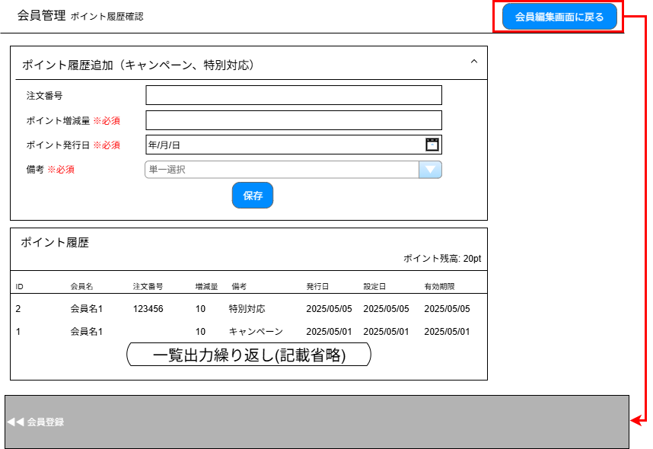

(1)

(2)
(3)

(4)

(5)

(6)

(7)

(8)
(9)
(10)
(11)
(12)
(13)
(14)
(15)

(16)

 | カスタマイズ説明
 | ・カスタマイズ要件
 |  | なし
 | ・カスタマイズ要件に記載の内容以外は現行踏襲とする。

 | 処理概要（★はカスタマイズ項目）

 | ・ | 識別ID:1「会員編集画面に戻るボタン」押下時、該当会員の会員編集画面に戻る
 | ・ | 識別ID:2「ポイント追加フォーム表示制御エリア」押下時、動的にポイント追加フォームの表示/非表示を切り替える
 | ・ | 識別ID:7「保存ボタン」押下時、フォーム内容の入力チェックをサーバ側で行う
 |  | ・ | 入力チェック後、ポイント履歴にフォーム入力内容を登録し、画面を更新する
 |  | ・ | 追加するポイント履歴はスマレジ側の会員情報に連携する
 | ・ | ポイント履歴はID降順でラベル表示する

 | 識別ID |  |  | ラベル |  | 書式・制限 |  | 必須 |  | 最大文字数 または最大値 |  | 初期値 |  | 画面部品の説明
 | 1 |  |  | ポイント追加フォーム表示制御 |  | ラベル |  | - |  | - |  | - |  | ポイント追加フォームの表示制御を行う
 | 2 |  |  | 注文番号 |  | 数字 |  | - |  | 8 |  | -
 | 3 |  |  | ポイント増減量 |  | 数値 |  | ○ |  | 999999999 |  | - |  | 最大値はスマレジ連携に合わせる
 | 4 |  |  | ポイント発行日 |  | 日時(yyyy/mm/dd) |  | ○ |  | - |  | - |  | カレンダー選択
 | 5 |  |  | 備考 |  | 単一選択(セレクトボックス) |  | ○ |  | - |  | キャンペーン |  | 選択肢:キャンペーン、特別対応
 | 6 |  |  | 保存ボタン |  | ボタン |  | - |  | - |  | -
 | 7 |  |  | ポイント残高 |  | ラベル |  | - |  | - |  | -
 | 8 |  |  | ID |  | ラベル |  | - |  | - |  | -
 | 9 |  |  | 会員名 |  | ラベル |  | - |  | - |  | -
 | 10 |  |  | 注文番号 |  | ラベル |  | - |  | - |  | -
 | 11 |  |  | 増減量 |  | ラベル |  | - |  | - |  | -
 | 12 |  |  | 備考 |  | ラベル |  | - |  | - |  | -
 | 13 |  |  | 発行日 |  | ラベル |  | - |  | - |  | -
 | 14 |  |  | 設定日 |  | ラベル |  | - |  | - |  | -
 | 15 |  |  | 有効期限 |  | ラベル |  | - |  | - |  | -
 | 16 |  |  | 会員編集画面に戻る |  | ボタン |  | - |  | - |  | - |  | 会員編集画面に遷移

ポイント付与（余剰入金へのご返金、注文金額変更によるご返金
ドキュメント名 |  |  |  |  | 会員管理 基本設計 |  |  |  | セクション
プロジェクト名 |  |  |  |  | 会員管理機能 |  |  |  | 作成者 |  | 緑川 |  | 作成日 | 2025-05-13 | 更新者 | 酒見 | 更新日 | 2025-09-26

機能No |  |  | M08-05 |  | 機能名 |  | ポイント付与（余剰入金へのご返金、注文金額変更によるご送金） |  |  |  |  |  | 概要 | 顧客にポイント付与をすることができる

 | レイアウト図

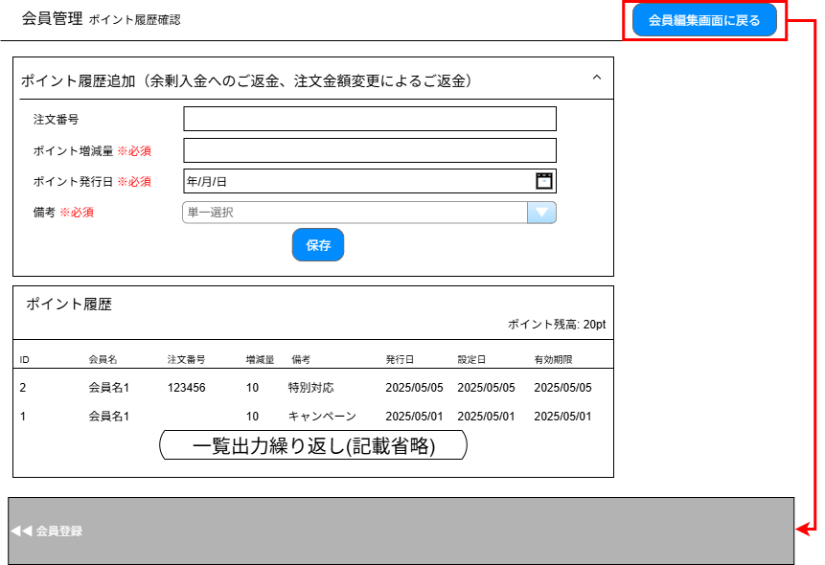

(1)

(2)
(3)

(4)

(5)

(6)

(7)

(8)
(9)
(10)
(11)
(12)
(13)
(14)
(15)

(16)

 | カスタマイズ説明
 | ・カスタマイズ要件
 |  | なし
 | ・カスタマイズ要件に記載の内容以外は現行踏襲とする。

 | 処理概要（★はカスタマイズ項目）

 | ・ | 識別ID:1 「会員編集画面に戻るボタン」押下時、該当会員の会員編集画面に戻る
 | ・ | 識別ID:2 「ポイント追加フォーム表示制御エリア」押下時、動的にポイント追加フォームの表示/非表示を切り替える
 | ・ | 識別ID:7「保存ボタン」押下時、フォーム内容の入力チェックをサーバ側で行う
 |  | ・ | 入力チェック後、ポイント履歴にフォーム入力内容を登録する
 |  | ・ | 追加するポイント履歴はスマレジ側の会員情報に連携する
 | ・ | ポイント履歴はID降順でラベル表示する

 | 識別ID |  |  | ラベル |  | 書式・制限 |  | 必須 |  | 最大文字数 または最大値 |  | 初期値 |  | 画面部品の説明
 | 1 |  |  | ポイント追加フォーム表示制御 |  | ラベル |  | - |  | - |  |  |  | ポイント追加フォームの表示制御を行う
 | 2 |  |  | 注文番号 |  | 数字 |  | - |  | 8
 | 3 |  |  | ポイント増減量 |  | 数値 |  | ○ |  | 999999999 |  |  |  | 最大値はスマレジ連携に合わせる
 | 4 |  |  | ポイント発行日 |  | 日時(yyyy/mm/dd) |  | ○ |  | - |  |  |  | カレンダー選択
 | 5 |  |  | 備考 |  | 単一選択(セレクトボックス) |  | ○ |  | - |  | 余剰入金へのご返金 |  | 選択肢:余剰入金へのご返金、注文金額変更によるご返金
 | 6 |  |  | 保存ボタン |  | ボタン |  | - |  | -
 | 7 |  |  | ポイント残高 |  | ラベル |  | - |  | -
 | 8 |  |  | ID |  | ラベル |  | - |  | -
 | 9 |  |  | 会員名 |  | ラベル |  | - |  | -
 | 10 |  |  | 注文番号 |  | ラベル |  | - |  | -
 | 11 |  |  | 増減量 |  | ラベル |  | - |  | -
 | 12 |  |  | 備考 |  | ラベル |  | - |  | -
 | 13 |  |  | 発行日 |  | ラベル |  | - |  | -
 | 14 |  |  | 設定日 |  | ラベル |  | - |  | -
 | 15 |  |  | 有効期限 |  | ラベル |  | - |  | -
 | 16 |  |  | 会員編集画面に戻る |  | ボタン |  | - |  | - |  |  |  | 会員編集画面に遷移

ポイント履歴確認
ドキュメント名 |  |  |  |  | 会員管理 基本設計 |  |  |  | セクション
プロジェクト名 |  |  |  |  | 会員管理機能 |  |  |  | 作成者 |  | 緑川 |  | 作成日 | 2025-05-13 | 更新者 | 酒見 | 更新日 | 2025-09-26

機能No |  |  | M08-06 |  | 機能名 |  | ポイント履歴確認 |  |  |  |  |  | 概要 | 顧客のポイント履歴を確認できる

 | レイアウト図

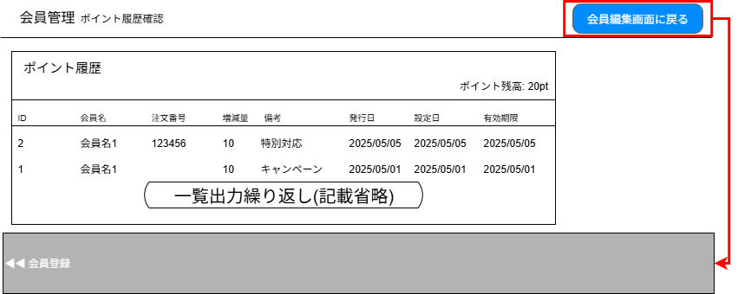

(1)

(2)
(3)
(4)
(5)
(6)
(7)
(8)
(9)

(10)

 | カスタマイズ説明
 | ・カスタマイズ要件
 |  | なし
 | ・カスタマイズ要件に記載の内容以外は現行踏襲とする。

 | 処理概要（★はカスタマイズ項目）

 | ・ | 識別ID:1 「会員編集画面に戻るボタン」押下時、該当会員の会員編集画面に戻る

 | ・ | ポイント履歴はID降順でラベル表示する

 | 識別ID |  |  | ラベル |  | 書式・制限 |  | 必須 |  | 最大文字数 または最大値 |  | 初期値 |  | 画面部品の説明
 | 1 |  |  | ポイント残高 |  | ラベル |  | - |  | - |  | -
 | 2 |  |  | ID |  | ラベル |  | - |  | - |  | -
 | 3 |  |  | 会員名 |  | ラベル |  | - |  | - |  | -
 | 4 |  |  | 注文番号 |  | ラベル |  | - |  | - |  | -
 | 5 |  |  | 増減量 |  | ラベル |  | - |  | - |  | -
 | 6 |  |  | 備考 |  | ラベル |  | - |  | - |  | -
 | 7 |  |  | 発行日 |  | ラベル |  | - |  | - |  | -
 | 8 |  |  | 設定日 |  | ラベル |  | - |  | - |  | -
 | 9 |  |  | 有効期限 |  | ラベル |  | - |  | - |  | -
 | 10 |  |  | 会員編集画面に戻る |  | ボタン |  | - |  | - |  | - |  | 会員編集画面に遷移

メール配信履歴
ドキュメント名 |  |  |  |  | 会員管理 基本設計 |  |  |  | セクション
プロジェクト名 |  |  |  |  | 会員管理機能 |  |  |  | 作成者 |  | 緑川 |  | 作成日 | 2025-05-13 | 更新者 | 酒見 | 更新日 | 2025-09-26

機能No |  |  | M08-07 |  | 機能名 |  | メール配信履歴 |  |  |  |  |  | 概要 | 顧客に配信したメールの履歴を確認できる

 | レイアウト図

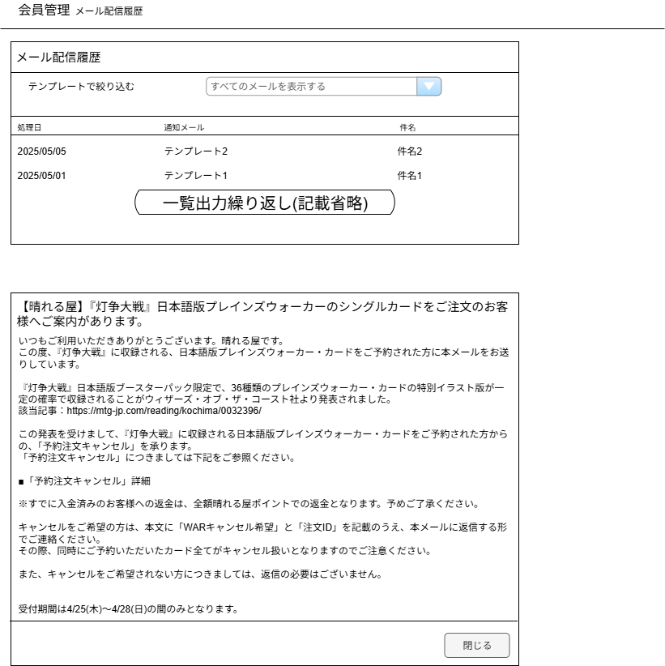

(1)

(2)
(3)
(4)

件名押下時のポップアップ表示

(5)

(6)

(7)

 | カスタマイズ説明
 | ・カスタマイズ要件
 |  | なし
 | ・カスタマイズ要件に記載の内容以外は現行踏襲とする。

 | 処理概要（★はカスタマイズ項目）

 | ・ | メール配信履歴は処理日降順で表示する
 | ・ | 識別ID:1「テンプレートで絞り込む」にてテンプレート選択時、該当テンプレートを使用したレコードのみ表示する
 | ・ | 識別ID:3「通知メール」は、テンプレート未指定の場合「テンプレート無し」と表示する
 | ・ | 件名リンク押下時、該当メールの件名と本文を動的にポップアップ表示する
 | ・ | 閉じるボタン押下時、ポップアップ画面を動的に非表示にする

 | 識別ID |  |  | ラベル |  | 書式・制限 |  | 必須 |  | 最大文字数 または最大値 |  | 初期値 |  | 画面部品の説明
 | 1 |  |  | テンプレートで絞り込む |  | 単一選択(セレクトボックス) |  | - |  | - |  | すべてのメールを表示する |  | メールテンプレ管理で登録したテンプレートを取得する
 | 2 |  |  | 処理日 |  | ラベル(yyyy/mm/dd) |  | - |  | - |  | -
 | 3 |  |  | 通知メール |  | ラベル |  | - |  | - |  | - |  | テンプレートが未指定の場合は「テンプレート無し」と表示
 | 4 |  |  | 件名 |  | リンク |  | - |  | - |  | -
 | 5 |  |  | 件名 |  | ラベル |  | - |  | - |  | -
 | 6 |  |  | 本文 |  | ラベル |  | - |  | - |  | -
 | 7 |  |  | 閉じるボタン |  | ボタン |  | - |  | - |  | -

手動メール通知(入力画面)
ドキュメント名 |  |  |  |  | 会員管理 基本設計 |  |  |  | セクション
プロジェクト名 |  |  |  |  | 会員管理機能 |  |  |  | 作成者 |  | 緑川 |  | 作成日 | 2025-05-13 | 更新者 | 更新日

機能No |  |  | M08-08 |  | 機能名 |  | 手動メール通知(入力画面) |  |  |  |  |  | 概要 | 顧客へのメール通知を行うことができる

 | レイアウト図

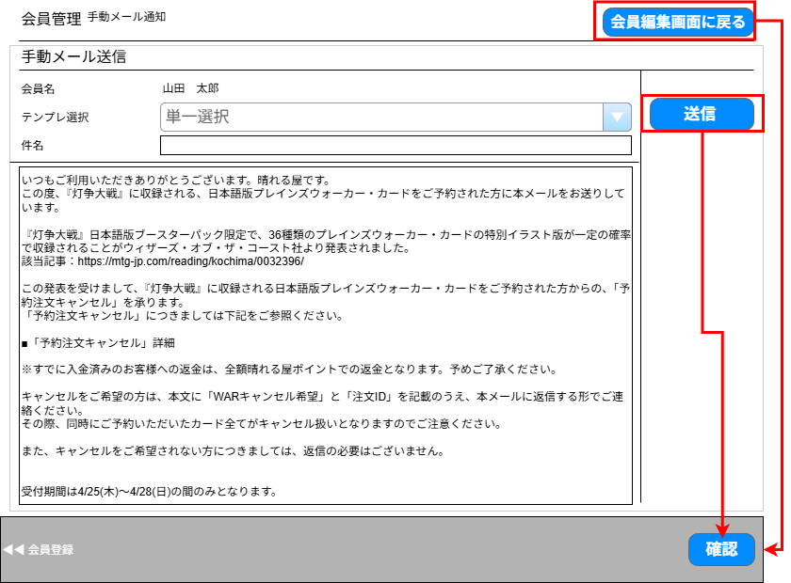

(1)

(2)
(3)

(4)

(5)
(6)

 | カスタマイズ説明
 | ・カスタマイズ要件
 |  | 手動メール送信の送信前プレビュー機能
 |  | ・手動メール送信時にメール送信確認画面でプレビューを行う。
 | ・ | カスタマイズ要件に記載の内容以外は現行踏襲とする

 | 処理概要（★はカスタマイズ項目）
 | ★手動メール送信の送信前プレビュー機能
 |  | ※EC-CUBE標準機能「受注管理/メール通知」を流用
 |  |  | 流用元URL: /admin/order/[受注ID]/mail
 | ・ | 確認ボタン押下時、フォーム内容の入力チェックをサーバ側で行う

 | 識別ID |  |  | ラベル |  | 書式・制限 |  | 必須 |  | 最大文字数 または最大値 |  | 初期値 |  | 画面部品の説明
 | 1 |  |  | 会員名 |  | 数字 |  | - |  | - |  | - |  | 前画面から引き継いだ会員名
 | 2 |  |  | テンプレ選択 |  | 単一選択(セレクトボックス) |  | ◯ |  | - |  | - |  | 選択すると画面を更新して、当該のテンプレートを呼び出す ※テンプレートの各種情報はDB上のテーブル"mail_template"に登録されている
 | 3 |  |  | 件名 |  | 全角・半角 |  | ◯ |  | - |  | - |  | 識別ID:3「テンプレ選択」が未選択の場合は初期値を空欄にする 選択されている場合は、選ばれたテンプレートの件名を初期セットする
 | 4 |  |  | メール本文 |  | 全角・半角 |  | ◯ |  | - |  | - |  | 識別ID:3「テンプレ選択」が未選択の場合は初期値を空欄にする 選択されている場合は、選ばれたテンプレートのメール本文を初期セットする
 | 5 |  |  | 会員編集画面へ戻る |  | ボタン |  | - |  | - |  | - |  | 当該の会員情報編集画面へ遷移する
 | 6 |  |  | 送信 確認 |  | ボタン |  | - |  | - |  | - |  | カスタマイズ対応、ボタンのラベルを「確認」に変更。ボタン押下で「手動メール通知(確認画面)」へ遷移する

【新規】手動メール通知(確認画面)
ドキュメント名 |  |  |  |  | 会員管理 基本設計 |  |  |  | セクション
プロジェクト名 |  |  |  |  | 会員管理機能 |  |  |  | 作成者 |  | 緑川 |  | 作成日 | 2025-05-13 | 更新者 | 更新日

機能No |  |  | M08-08 |  | 機能名 |  | 手動メール通知(確認画面) |  |  |  |  |  | 概要 | 顧客へのメール通知を行うことができる

 | レイアウト図
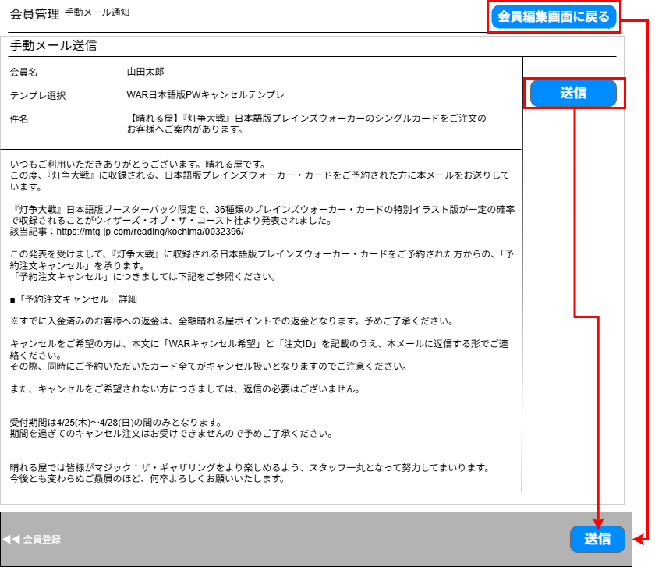

(1)
(2)

(3)

(4)

(6)
(5)

 | カスタマイズ説明
 | 手動メール送信の送信前プレビュー機能
 |  | ・手動メール送信時にメール送信確認画面でプレビューを行う。
 | ・ | カスタマイズ要件に記載の内容以外は現行踏襲とする

 | 処理概要（★はカスタマイズ項目）
 | ★手動メール送信の送信前プレビュー機能
 |  | ※EC-CUBE標準機能「受注管理/メール通知」を流用
 |  |  | 流用元URL: /admin/order/[受注ID]/mail
 | ・ | 確認ボタン押下時、フォーム内容の入力チェックをサーバ側で行う

 | 識別ID |  |  | ラベル |  | 書式・制限 |  | 必須 |  | 最大文字数 または最大値 |  | 初期値 |  | 画面部品の説明
 | 1 |  |  | 会員名 |  | ラベル |  | - |  | - |  | - |  | 前画面から引き継いだ会員名
 | 2 |  |  | テンプレ選択 |  | ラベル |  | ◯ |  | - |  | - |  | 入力画面から引き継いだテンプレート名を出力
 | 3 |  |  | 件名 |  | ラベル |  | ◯ |  | - |  | - |  | 入力画面から引き継いだ件名を出力
 | 4 |  |  | メール本文 |  | ラベル |  | ◯ |  | - |  | - |  | 入力画面から引き継いだメール本文を出力
 | 5 |  |  | 会員編集画面へ戻る |  | ボタン |  | - |  | - |  | - |  | 当該の会員情報編集画面へ遷移する
 | 6 |  |  | 送信 |  | ボタン |  | - |  | - |  | - |  | ボタン押下で、メール送信を実行 送信完了後、当該の会員情報編集画面に遷移する

配送先編集
ドキュメント名 |  |  |  |  | 会員管理 基本設計 |  |  |  | セクション
プロジェクト名 |  |  |  |  | 会員管理機能 |  |  |  | 作成者 |  | 緑川 |  | 作成日 | 2025-05-13 | 更新者 | 酒見 | 更新日 | 2025-09-26

機能No |  |  | M08-09 |  | 機能名 |  | 配送先一覧 |  |  |  |  |  | 概要 | 会員に紐づく配送先の一覧を表示することができる

 | レイアウト図

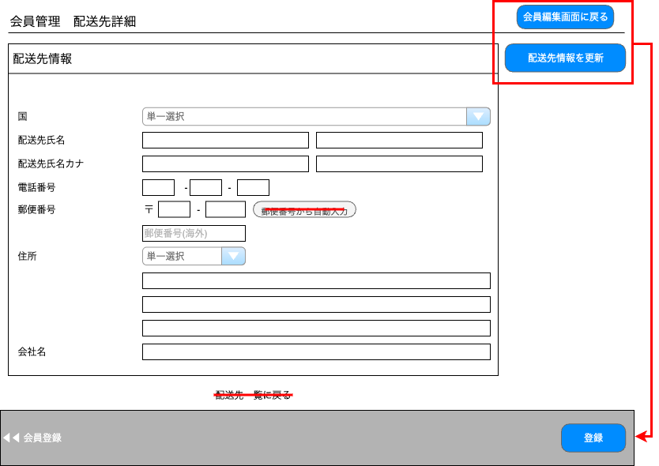
(19)

(20)

(21)
配送先名称
(1)

(2)
(3)
(5)
(4)
(6)
(7)
(8)

(9)
(10)
(11)
(12)
(13)

(14)
(15)

(16)
(17)

(18)

 | カスタマイズ説明
 | ・カスタマイズ要件
 |  | ・ | 海外住所用に3カラム目を追加
 | ・カスタマイズ要件に記載の内容以外は現行踏襲とする。

 | 処理概要（★はカスタマイズ項目）

 | ・ | 会員編集画面に戻るボタン押下時、会員編集画面に遷移する
 | ・ | 配送先情報を更新ボタン押下時、フォーム内容の入力チェックをサーバ側で行う
 |  | ・ | 入力チェック後、表示している配送先のレコードをフォーム内容で更新する

 | 識別ID |  |  | ラベル |  | 書式・制限 |  | 必須 |  | 最大文字数 または最大値 |  | 初期値 |  | 画面部品の説明
 | 1 |  |  | 国 |  | 単一選択(セレクトボックス) |  | ○ |  | - |  | -
 | 2 |  |  | 配送先氏名（姓） |  | 全角・半角 |  | ○ |  | 16 |  | -
 | 3 |  |  | 配送先氏名（名） |  | 全角・半角 |  | ○ |  | 16 |  | -
 | 4 |  |  | 配送先氏名カナ（姓） |  | 全角・半角 |  | - |  | 25 |  | -
 | 5 |  |  | 配送先氏名カナ（名） |  | 全角・半角 |  | - |  | 25 |  | -
 | 6 |  |  | 配送先電話番号1 |  | 数字 |  | ○ |  | 5 |  | -
 | 7 |  |  | 配送先電話番号2 |  | 数字 |  | ○ |  | 5 |  | -
 | 8 |  |  | 配送先電話番号3 |  | 数字 |  | ○ |  | 5 |  | -
 | 9 |  |  | 配送先郵便番号1 |  | 数値（整数） |  | - |  | 3 |  | - |  | 国が日本(Japan)の場合必須
 | 10 |  |  | 配送先郵便番号2 |  | 数値（整数） |  | - |  | 4 |  | - |  | 国が日本(Japan)の場合必須
 | 11 |  |  | 郵便番号から自動入力ボタン |  | ボタン |  | - |  | - |  | -
 | 12 |  |  | 配送先海外用郵便番号 |  | 数値（整数） |  | - |  | 100 |  | - |  | 国が日本(Japan)以外の場合必須
 | 13 |  |  | 配送先都道府県 |  | 単一選択(セレクトボックス) |  | ○ |  | - |  | -
 | 14 |  |  | 配送先住所1 |  | 全角・半角 |  | ○ |  | 90 |  | -
 | 15 |  |  | 配送先住所2 |  | 全角・半角 |  | ○ |  | 90 |  | -
 | 16 |  |  | 配送先住所3 |  | 全角・半角 |  | - |  | - |  | - |  | ※カスタマイズ対応、項目を追加する
 | 17 |  |  | 配送先会社名 |  | 全角・半角 |  | - |  | 100 |  | -
 | 18 |  |  | 配送先一覧に戻る |  | リンク |  | - |  | - |  | - |  | 配送先一覧画面に遷移 ECCUBE4系を踏襲するため削除する
 | 19 |  |  | 会員登録ボタン |  | ボタン |  | - |  | - |  | - |  | 会員編集画面に遷移
 | 20 |  |  | 登録ボタン |  | ボタン |  | - |  | - |  | -
 | 21 |  |  | 配送先名称 |  | 全角・半角 |  | ○ |  | 128 |  | - |  | 一番上の項目に追加

オンライン本人確認
ドキュメント名 |  |  |  |  | 会員管理 基本設計 |  |  |  | セクション
プロジェクト名 |  |  |  |  | 会員管理機能 |  |  |  | 作成者 |  | 緑川 |  | 作成日 | 2025-05-13 | 更新者 | 酒見 | 更新日 | 2025-09-26

機能No |  |  | M08-10 |  | 機能名 |  | オンライン本人確認 |  |  |  |  |  | 概要 | 顧客がマイページにて登録した本人画像含む個人情報の確認ができ、身分証明書の確認を行うことができる

 | レイアウト図

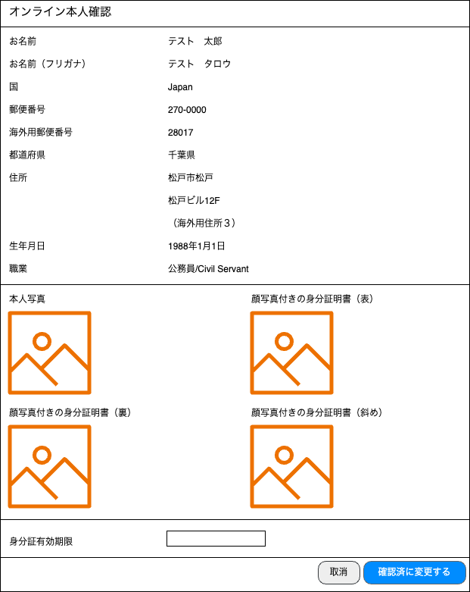
(1)
(2)

(3)
(4)
(5)

(6)
(7)
(8)

(9)
(10)
(11)

(12)
(13)

(14)
(15)

(16)
(18)
(17)

 | カスタマイズ説明
 | ・ | カスタマイズ要件
 |  | ・ | 識別ID:7に「海外住所用3」を追加する
 | ・ | カスタマイズ要件に記載の内容以外は現行踏襲とする

 | 処理概要（★はカスタマイズ項目）
 | ★画面上に項目を追加する
 |  | ・ | 識別ID:9「住所3」を追加する

 | ・ | 取消ボタン押下時、モーダル表示を閉じ、会員編集画面に戻る
 | ・ | 確認済に変更するボタン押下時、会員情報の「本人確認ステータス」を「オンライン本人確認済み」に更新する

 | 識別ID |  |  | ラベル |  | 書式・制限 |  | 必須 |  | 最大文字数 または最大値 |  | 初期値 |  | 画面部品の説明
 | 1 |  |  | お名前 |  | ラベル |  | - |  | - |  | -
 | 2 |  |  | お名前（フリガナ） |  | ラベル |  | - |  | - |  | -
 | 3 |  |  | 国 |  | ラベル |  | - |  | - |  | -
 | 4 |  |  | 郵便番号 |  | ラベル |  | - |  | - |  | -
 | 5 |  |  | 海外用郵便番号 |  | ラベル |  | - |  | - |  | -
 | 6 |  |  | 都道府県 |  | ラベル |  | - |  | - |  | -
 | 7 |  |  | 住所1 |  | ラベル |  | - |  | - |  | -
 | 8 |  |  | 住所2 |  | ラベル |  | - |  | - |  | -
 | 9 |  |  | 住所3 |  | ラベル |  | - |  | - |  | - |  | ※カスタマイズ対応、項目を追加する
 | 10 |  |  | 生年月日 |  | ラベル |  | - |  | - |  | -
 | 11 |  |  | 職業 |  | ラベル |  | - |  | - |  | -
 | 12 |  |  | 本人の顔写真 |  | 画像 |  | - |  | - |  | -
 | 13 |  |  | 顔写真付きの身分証明書（表） |  | 画像 |  | - |  | - |  | -
 | 14 |  |  | 顔写真付きの身分証明書（裏） |  | 画像 |  | - |  | - |  | -
 | 15 |  |  | 顔写真付きの身分証明書（斜め） |  | 画像 |  | - |  | - |  | -
 | 16 |  |  | 身分証有効期限 |  | 日時(yyyy/mm/dd) |  | - |  | - |  | -
 | 17 |  |  | 取消ボタン |  | ボタン |  | - |  | - |  | - |  | ポップアップ画面を閉じる
 | 18 |  |  | 確認済に変更するボタン |  | ボタン |  | - |  | - |  | - |  | 本人確認ステータスを「オンライン本人確認済み」に変更し登録を行う

【新規】顧客分析タグ
ドキュメント名 |  |  |  |  | 会員管理 基本設計 |  |  |  | セクション
プロジェクト名 |  |  |  |  | 会員管理機能 |  |  |  | 作成者 |  | 緑川 |  | 作成日 | 2025-05-13 | 更新者 | 更新日

機能No |  |  | M08-11 |  | 機能名 |  | 【新規】顧客分析タグ |  |  |  |  |  | 概要 | 顧客分析タグマスターの登録、一覧表示

 | レイアウト図
顧客分析タグマスターはPh2で対応するため、Ph1では実装しない
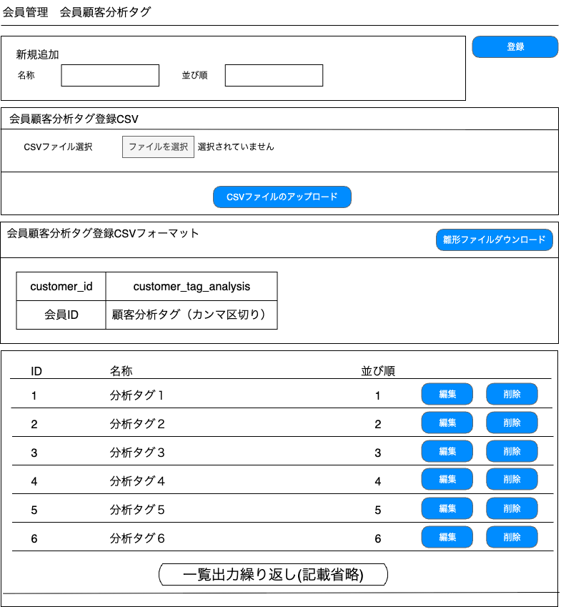
(3)

(1)
(2)

(4)

(5)

(6)

(7)

(8)
(9)
(10)
(11)
(12)

 | カスタマイズ説明
 | ・新規作成
 |  | 顧客分析タグのマスター登録・編集・削除が行える

 |  | CSVファイルをアップロードし、会員情報に対して顧客分析タグの登録/更新/削除を行う
 |  | ※CSVの項目はシート「デッキ登録CSV」を参照

 | 処理概要（★はカスタマイズ項目）
 | ★顧客分析タグを登録する場合
 |  | ・名称、並び順を設定し認識ID:3「新規登録」を押下
 |  |  | 登楼された内容が一覧に表示される

 | ★顧客分析タグを更新する場合
 |  | ・認識ID:7「編集ボタン」クリックすると対象の顧客分析タグの名称・並び順を識別ID:1「名称」,識別ID:2「並び順」に表示
 |  | ・認識ID:3「新規登録」名称を「変更」に変更

 | ★顧客分析タグを削除する場合
 |  | ・ | 識別ID:8「削除ボタン」をクリックするとポップアップを表示。ポップアップ表示「◯◯を削除します。よろしいですか」の「はい」を押すと削除できる
 |  | ・ | 顧客分析タグが会員に紐づいている場合は識別ID:8「削除ボタン」は表示されない

 | ★ | CSVファイルアップロード
 |  | ・ | フォーマットは「顧客分析タグ登録CSV出力項目設定」シート参照
 |  | ・ | CSVファイルに記載されている内容を顧客分析タグとして登録・削除・更新する

 | ・ | 会員顧客分析タグCSVアップロードはPh2で対応のためPh1ではスコープ外とする

 | 識別ID |  |  | ラベル |  | 書式・制限 |  | 必須 |  | 最大文字数 または最大値 |  | 初期値 |  | 画面部品の説明
 | 1 |  |  | 名称 |  | 全角・半角 |  | ◯ |  | - |  | -
 | 2 |  |  | 並び順 |  | 全角・半角 |  | ◯ |  | - |  | -
 | 3 |  |  | 登録ボタン |  | ボタン |  | - |  | - |  | - |  | 入力された名称、並び順にて顧客分析タグを登録する
 | 4 |  |  | ファイルを選択 |  | ファイル |  | - |  | - |  | -
 | 5 |  |  | CSVファイルの アップロードボタン |  | ボタン |  | - |  | - |  | - |  | ボタン押下で、OS標準のファイル選択ウィンドウを表示
 | 6 |  |  | 雛形ファイルのダウンロードボタン |  | ボタン |  | - |  | - |  | - |  | CSVファイルのアップロードと入力チェックを実施。 「処理概要」を参照。
 | 7 |  |  | 顧客分析タグ登録CSV フォーマット |  | ラベル |  | - |  | - |  | - |  | 登録/削除に使用するCSVのファイルをーマットをテーブルで表現 画面に入りきれない場合はスクロールできるようにする ※CSVの項目はシート「顧客分析タグ登録CSV」を参照
 | 8 |  |  | 分析タグID |  | ラベル |  | - |  | - |  | -
 | 9 |  |  | 名称 |  | ラベル |  | - |  | - |  | -
 | 10 |  |  | 並び順 |  | ラベル |  | - |  | - |  | -
 | 11 |  |  | 編集ボタン |  | ボタン |  | - |  | - |  | - |  | ・選択された列にある名称、並び順を編集することができる ・「新規追加」のラベルを更新に変更、登録ボタンの名称が「変更」に変更される
 | 12 |  |  | 削除ボタン |  | ボタン |  | - |  | - |  | - |  | ・顧客に紐づいている顧客分析タグの場合は削除ぼボタンは表示されない ・「削除」をクリックすると、現在表示中の顧客分析タグ削除を確認ダイアログを動的に表示 「[情報分析タグ]を削除してもよろしいですか？」 「OK」押下で削除を実行する

顧客グループ管理
ドキュメント名 |  |  |  |  | 会員管理 基本設計 |  |  |  | セクション
プロジェクト名 |  |  |  |  | 会員管理機能 |  |  |  | 作成者 |  | 緑川 |  | 作成日 | 2025-05-13 | 更新者 | 酒見 | 更新日 | 2025-09-26

機能No |  |  | M08-12 |  | 機能名 |  | 顧客グループ管理 |  |  |  |  |  | 概要 | 顧客グループの一覧

 | レイアウト図

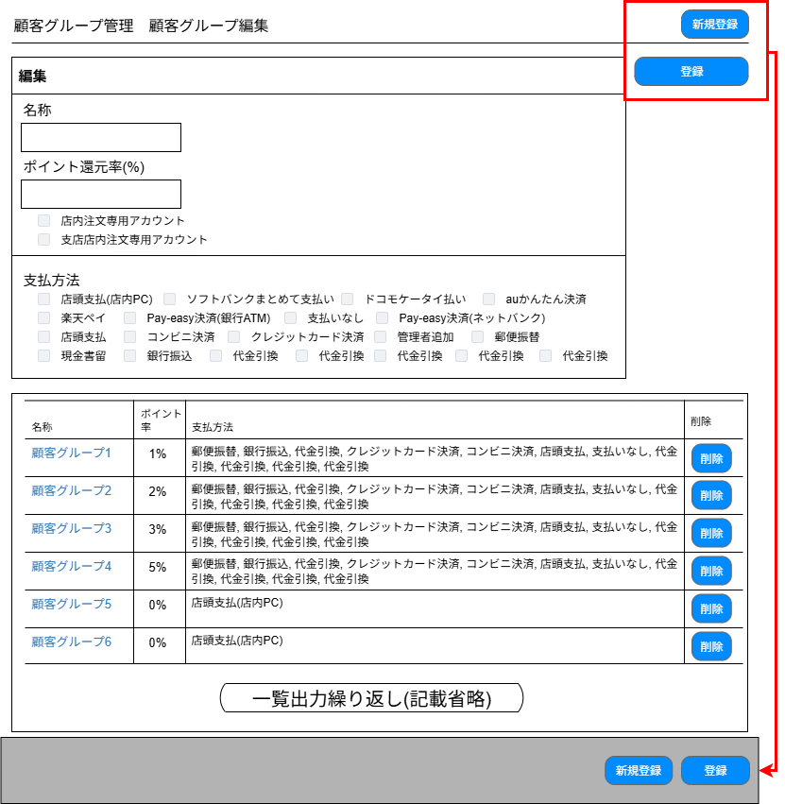

(1)

(2)

(3)

(4)
(5)
(6)

(8)
(7)
(9)
(10)

(11)
(12)

 | カスタマイズ説明
 | ・カスタマイズ要件
 |  | なし
 | ・カスタマイズ要件に記載の内容以外は現行踏襲とする。

 | 処理概要（★はカスタマイズ項目）

 | ・ | 新規登録ボタン押下時、再度顧客グループ管理画面を初期表示する（フォームの入力値を除去する目的）

 |  | 新規登録処理
 | ・ | 登録ボタン押下時、フォーム内容の入力チェックをサーバ側で行う
 |  | ・ | 入力チェック後、顧客グループにフォーム内容を登録する

 |  | 更新処理
 | ・ | 名称リンク押下時、入力フォームに該当顧客グループの値を表示する
 | ・ | 登録ボタン押下時、フォーム内容の入力チェックをサーバ側で行う
 |  | ・ | 入力チェック後、選択した顧客グループのレコードをフォーム内容で更新する

 |  | 削除処理
 | ・ | 削除ボタン押下時、確認ダイアログを動的に表示する
 |  | ・ | 表示メッセージは「[顧客グループ名称]を削除してもよろしいですか？」
 |  | ・ | 「OK」押下時に該当の顧客グループを削除する

 | ・ | 店内注文専用アカウントがチェックされた場合のフロント側の処理
 |  | ・ | 注文時に注文番号を発行
 |  | ・ | 下記画面へ遷移した場合システムエラーとする
 |  |  | ・ | 購入履歴画面
 |  |  | ・ | ポイント履歴
 |  |  | ・ | ネット買取履歴
 |  |  | ・ | 予約済み大会一覧
 |  |  | ・ | チーム情報変更
 |  |  | ・ | 大会デッキ登録
 |  |  | ・ | 配送先の新規登録・変更
 |  |  | ・ | お問い合わせ
 |  |  | ・ | お問い合わせ履歴

 | ・ | 支店店内注文専用アカウントがチェックされた場合のフロント側の処理
 |  | ・ | 注文時に注文番号を発行
 |  | ・ | 下記画面へ遷移した場合システムエラーとする
 |  |  | ・ | 本店のご注文方法指定
 |  |  | ・ | 本店の配送先の新規登録_変更
 |  |  | ・ | 本店の決済~購入完了
 |  | ・ | 下記の処理を実行した場合システムエラーとする
 |  |  | ・ | 本店のお届け先変更処理
 |  |  | ・ | 本店の配送方法変更処理
 |  |  | ・ | 本店の支払方法変更処理
 |  |  | ・ | 本店の購入処理

 | 識別ID |  |  | ラベル |  | 書式・制限 |  | 必須 |  | 最大文字数 または最大値 |  | 初期値 |  | 画面部品の説明
 | 1 |  |  | 新規追加/編集 |  | ラベル |  | - |  | - |  | - |  | 初期表示は「新規追加」、既存の顧客グループ選択時は「編集」
 | 2 |  |  | 名称 |  | 全角・半角 |  | ○ |  | 255 |  | -
 | 3 |  |  | ポイント還元率 |  | 数値（整数） |  | ○ |  | 4294967295 |  | - |  | 0以上の整数のみ
 | 4 |  |  | 店内注文専用アカウント |  | 単一選択(チェックボックス) |  | - |  | - |  | -
 | 5 |  |  | 支店店内注文専用アカウント |  | 単一選択(チェックボックス) |  | - |  | - |  | -
 | 6 |  |  | 支払方法 |  | 複数選択(チェックボックス) |  | - |  | - |  | - |  | 支払方法設定に登録されている支払方法をすべて表示する
 | 7 |  |  | 名称 |  | ラベル |  | - |  | - |  | -
 | 8 |  |  | ポイント率 |  | ラベル |  | - |  | - |  | -
 | 9 |  |  | 支払方法 |  | ラベル |  | - |  | - |  | -
 | 10 |  |  | 削除ボタン |  | ボタン |  | - |  | - |  | -
 | 11 |  |  | 新規登録ボタン |  | ボタン |  | - |  | - |  | -
 | 12 |  |  | 登録ボタン |  | ボタン |  | - |  | - |  | -

ブラックリスト管理
ドキュメント名 |  |  |  |  | 会員管理 基本設計 |  |  |  | セクション
プロジェクト名 |  |  |  |  | 会員管理機能 |  |  |  | 作成者 |  | 緑川 |  | 作成日 | 2025-05-13 | 更新者 | 酒見 | 更新日 | 2025-09-26

機能No |  |  | M08-13 |  | 機能名 |  | ブラックリスト登録/編集/削除 |  |  |  |  |  | 概要 | 登録されているブラックリストの一覧が表示されて編集・削除ができる

 | レイアウト図

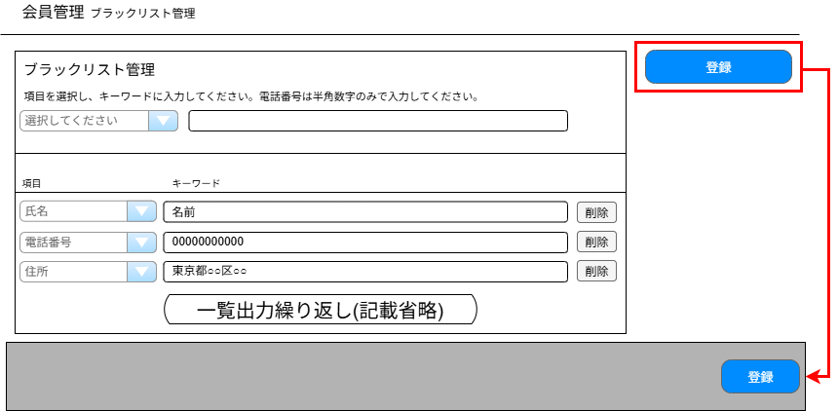

(1)
(2)

(3)
(4)
(5)

(6)

 | カスタマイズ説明
 | ・カスタマイズ要件
 |  | なし
 | ・カスタマイズ要件に記載の内容以外は現行踏襲とする。

 | 処理概要（★はカスタマイズ項目）

 | ・ | ブラックリストを登録、編集、削除できる機能

 |  | 新規登録処理
 | ・ | 登録ボタン押下時、フォーム内容の入力チェックをサーバ側で行う
 |  | ・ | 電話番号の場合、チェックの前にハイフンを除去する
 |  | ・ | 電話番号のみ追加で半角数字のみかのチェックを行う
 |  | ・ | 既存の登録と重複する項目・キーワードの場合はエラーとする
 |  | ・ | チェック後、新規項目の登録を行う

 |  | 更新処理
 | ・ | 登録ボタン押下時、フォーム内容の入力チェックをサーバ側で行う
 |  | ・ | 電話番号の場合、チェックの前にハイフンを除去する
 |  | ・ | 電話番号のみ追加で半角数字のみかのチェックを行う
 |  | ・ | 既存の登録と重複する項目・キーワードの場合はエラーとする
 |  | ・ | チェック後、既存項目の更新を行う

 |  | 削除処理
 | ・削除ボタン押下時、該当レコードを削除する
 |  | ・ | 確認ダイアログは表示しない

 |  | フロント側でのブラックリスト判定処理について
 |  | ・ | 会員登録、買取時の会員登録時に使用する
 |  | ・ | 会員情報の氏名・電話番号・住所からブラックリストデータを検索しブラックリスト登録がある場合は会員登録不可とする
 |  | ・ | 登録不可の場合は登録エラー(ブラックリスト)画面を表示する

 | 識別ID |  |  | ラベル |  | 書式・制限 |  | 必須 |  | 最大文字数 または最大値 |  | 初期値 |  | 画面部品の説明
 | 1 |  |  | 項目(新規登録用) |  | 単一選択(チェックボックス) |  | ○ |  | - |  | 未選択(選択してください) |  | 選択肢:住所、電話番号、氏名
 | 2 |  |  | キーワード(新規登録用) |  | 全角・半角 |  | - |  | 255 |  | - |  | 識別ID:4 項目にて電話番号を選択時は半角数字のみ登録可能
 | 3 |  |  | 項目(更新用) |  | 単一選択(チェックボックス) |  | ○ |  | - |  | - |  | 選択肢:住所、電話番号、氏名
 | 4 |  |  | キーワード(更新用) |  | 全角・半角 |  | ○ |  | 255 |  | - |  | 識別ID:6 項目にて電話番号を選択時は半角数字のみ更新可能
 | 5 |  |  | 削除ボタン |  | ボタン |  |  |  | - |  | -
 | 6 |  |  | 登録ボタン |  | ボタン |  | - |  | - |  | -

会員登録仮登録完了メール再送
ドキュメント名 |  |  |  |  | 会員管理 基本設計 |  |  |  | セクション
プロジェクト名 |  |  |  |  | 会員管理機能 |  |  |  | 作成者 |  | 緑川 |  | 作成日 | 2025-05-13 | 更新者 | 酒見 | 更新日 | 2025-09-26

機能No |  |  | M08-14 |  | 機能名 |  | 会員登録仮登録完了メール再送 |  |  |  |  |  | 概要 | 仮登録ステータスの会員に対して完了メールの再送

 | レイアウト図

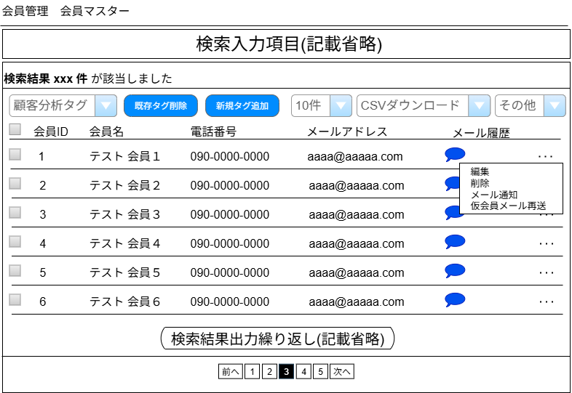

顧客分析タグ登録はPh2で対応するため、Ph1では実装しない

(1)

 | カスタマイズ説明
 | ・カスタマイズ要件
 |  | なし
 | ・カスタマイズ要件に記載の内容以外は現行踏襲とする。

 | 処理概要（★はカスタマイズ項目）

 | ・ | 会員検索一覧画面にて、仮会員のみサブメニューに仮会員メール再送のリンクを表示
 |  | リンク押下時、確認ダイアログを表示する
 |  | ・ | 表示メッセージは「仮登録メールを再送してもよろしいですか？」
 |  | ・ | 「OK」押下時に該当会員へ仮登録メールを再送する。

 | 識別ID |  |  | ラベル |  | 書式・制限 |  | 必須 |  | 最大文字数 または最大値 |  | 初期値 |  | 画面部品の説明
 | 1 |  |  | 仮会員メール再送 |  | リンク |  | - |  | - |  | - |  | 押下時に仮会員メールを再送する

【新規】顧客分析タグ登録CSV入力項目設定
ドキュメント名 |  |  | 会員管理 基本設計 |  |  | セクション
プロジェクト名 |  |  | 会員管理機能 |  |  | 作成者 |  | 緑川 |  | 作成日 | 2025-05-13 |  | 更新者 | 酒見 | 更新日 | 2025-09-26

会員顧客分析タグCSVはPh2で対応するため、Ph1では実装しない
 | 顧客分析タグ登録CSV入力項目設定
 | 識別ID | 項目名 |  | 主キー | 書式・制限 | 必須 | 最大文字数 または最大値 |  | 入力例 |  |  | 備考
 | 1 | 会員ID |  |  |  | 〇 |  |  | 会員ID
 | 2 | 顧客分析タグID |  |  |  | 〇 |  |  | 顧客分析タグID

【新規】会員顧客分析タグ情報CSV出力項目設定
ドキュメント名 |  |  | 会員管理 基本設計 |  | セクション
プロジェクト名 |  |  | 会員管理機能 |  | 作成者 | 緑川 | 作成日 | 2025-05-13 | 更新者 | 酒見 | 更新日 | 2025-09-26

会員顧客分析タグCSVはPh2で対応するため、Ph1では実装しない
 | 顧客分析タグ登録CSV出力項目設定
 | 識別ID | 項目名 |  | 備考
 | 1 | 会員ID
 | 2 | 顧客分析タグID

配送先情報CSV登録
ドキュメント名 |  |  |  |  | 会員管理 基本設計 |  |  |  | セクション
プロジェクト名 |  |  |  |  | 会員管理機能 |  |  |  | 作成者 |  | 酒見 |  | 作成日 | 2025-09-26 | 更新者 | 酒見 | 更新日 | 2025-09-26

機能No |  |  | M08-17 |  | 機能名 |  | 配送先情報CSV登録 |  |  |  |  |  | 概要 | CSVファイルにて会員配送先情報の登録

 | レイアウト図

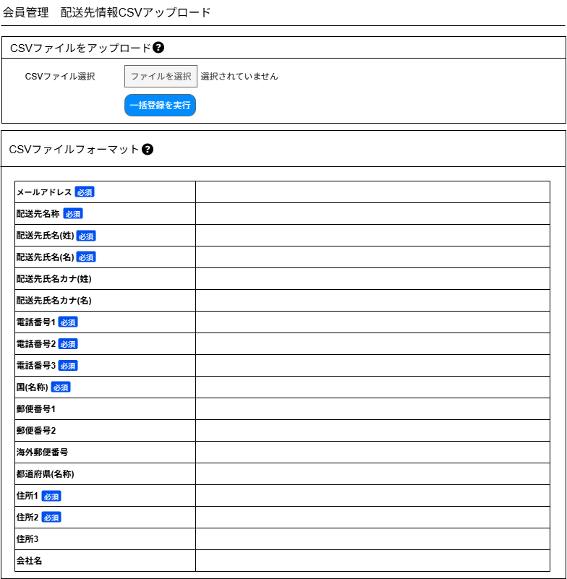

(1)

(2)

(3)

 | カスタマイズ説明
 | ・カスタマイズ要件
 |  | ・ | 海外住所用に3カラム目を追加
 | ・カスタマイズ要件に記載の内容以外は現行踏襲とする。

 | 処理概要（★はカスタマイズ項目）
 |  | CSVファイルアップロード
 |  | ・ | フォーマットは「配送先情報登録CSV入力項目設定」シート参照
 |  | ・ | CSVファイルに記載されている内容をメールアドレスに紐づく会員の配送先として登録する
 |  |  | ・ | 移行用のため更新・削除機能はなし

 | 識別ID |  |  | ラベル |  | 書式・制限 |  | 必須 |  | 最大文字数 または最大値 |  | 初期値 |  | 画面部品の説明
 | 1 |  |  | ファイルを選択 |  | ファイル |  | ◯ |  | - |  | -
 | 2 |  |  | 一括登録を実行 |  | ボタン |  | - |  | - |  | - |  | ボタン押下で、OS標準のファイル選択ウィンドウを表示 CSVファイルのアップロードと入力チェックを実施。
 | 3 |  |  | 配送先情報登録CSV フォーマット |  | ラベル |  | - |  | - |  | - |  | 登録/削除に使用するCSVのファイルをーマットをテーブルで表現 画面に入りきれない場合はスクロールできるようにする ※CSVの項目はシート「配送先情報登録CSV入力項目設定」を参照

